Guide FAQ Link
Guide - FAQ - Clicca per accedere alla pagina
ELENCO ALLEGATI OBBLIGATORI DA PRODURRE PER L'AUTOCALCOLO
GUIDA PER IL CALCOLO DEGLI ONERI U1 e U2
GUIDA PER IL CALCOLO DEI CONTRIBUTI D e S
GUIDA PER IL CALCOLO DI QCC
FAQ CONTRIBUTO DI COSTRUZIONE, OBLAZIONE, TITOLO EDILIZIO - CON ESEMPI
MODULO CDC - DATI OBBLIGATORI PER LA VERIFICA DELL'AUTOCALCOLO (docx)
MODULO CDC - DATI OBBLIGATORI PER LA VERIFICA DELL'AUTOCALCOLO (pdf)

Tabella Parametrica U1-U2
 |  |  |  |  |  |  |  |  |  |  | Contributi D e S (solo per funzione produttiva e rurale svolta da non avente titolo) | €/mq di SL | Td | Ts
TABELLA PARAMETRICA ONERI DI URBANIZZAZIONE U1 U2 AGGIORNAMENTO DGR 91/2024 |  |  | NC nuova costruzione, RU ristrutturazione urbanistica |  | RE (+) ristrutturazione edilizia con aumento di CU |  | RE (-) ristrutturazione edilizia senza aumento di CU |  |  |  |  |  | 4.77 | 3.57
 |  |  | U1 | U2 | U1 | U2 | U1 | U2
Residenziale, Turistico ricettiva, Direzionale | Uf, Uh, Ud | Aree esterne al T.U. | € 101.27 | € 131.05 | € 70.89 | € 91.74 | € 10.13 | € 13.11 | RE (-) ristrutturazione edilizia senza aumento di CU solo per gli usi Uga, Ugb, Uge |  | FUNZIONE SVOLTA ALL'APERTO (Tab. A) | Tariffe da utilizzare per calcolo ONERI U1-U2
 |  | Aree permeabili (…) | € 101.27 | € 131.05 | € 70.89 | € 91.74 | € 10.13 | € 13.11 |  |  |  | sul parametro "AI" (Area d'insediamento all'aperto)
 |  | Aree interne al T.U. | € 55.70 | € 72.08 | € 45.57 | € 58.97 | € 10.13 | € 13.11 |  |  |  | Aree esterne al TU |  | Aree interne al TU
Commerciale al dettaglio e altre funzioni | Ug, Ue, Ui, Ul, Um, Un, Uo, Up, Uu, Uv, Uz | Aree esterne al T.U. | € 101.27 | € 131.05 | € 101.27 | € 131.05 | € 30.38 | € 39.32 | € 20.25 | € 26.21 |  | U1 (€/mq) | U2 (€/mq) | U1 (€/mq) | U2 (€/mq)
 |  | Aree permeabili (…) | € 101.27 | € 131.05 | € 101.27 | € 131.05 | € 30.38 | € 39.32 | € 20.25 | € 26.21 | Turistico ricettiva, impianti sportivi e ricreativi | 2.03 € | 2.62 € | 1.11 € | 1.44 €
 |  | Aree interne al T.U. | € 60.76 | € 78.63 | € 50.63 | € 65.53 | € 30.38 | € 39.32 | € 20.25 | € 26.21 | Commerciale e pubblici esercizi | 2.03 € | 2.62 € | 1.22 € | 1.57 €
Produttiva, Commerciale all'ingrosso, Rurale | Uc, Ua, Ub | Aree esterne al T.U. | € 24.30 | € 7.09 | € 24.30 | € 7.09 | € 7.29 | € 2.13 |  |  | Produttiva/Rurale svolta da non avente titolo | 0.49 € | 0.14 € | 0.29 € | 0.09 €
 |  | Aree permeabili (…) | € 24.30 | € 7.09 | € 24.30 | € 7.09 | € 7.29 | € 2.13
 |  | Aree interne al T.U. | € 14.58 | € 4.25 | € 12.15 | € 3.54 | € 7.29 | € 2.13
 |  |  |  |  |  |  |  |  |  |  | FUNZIONE SVOLTA ALL'APERTO (Tab. B) | Tariffe da utilizzare per calcolo CONTRIBUTI D-S
 |  |  |  |  |  |  |  |  |  |  |  | sul parametro "AI" (Area d'insediamento all'aperto)
 |  |  | CAMBIO D'USO SENZA OPERE CON AUMENTO DI CARICO URBANISTICO - U1 (art. 1.3.4) |  |  |  |  |  |  |  |  | CONTRIBUTO "D" |  | CONTRIBUTO "S"
 |  |  | Aree interne al T.U. |  |  |  | Aree esterne al T.U. |  |  |  |  | Td (€/mq di SL) |  | Ts (€/mq di SL)
 |  |  | Funzione di progetto à | Residenziale, turistica, direzionale | Commerciale al dettaglio e altre | Produttiva, ingrosso, rurale | Funzione di progetto à | Residenziale, turistica, direzionale | Commerciale al dettaglio e altre | Produttiva, ingrosso, rurale | Produttiva/Rurale svolta da non avente titolo | 0.10 |  | 0.07
Per le funzioni di cui alla Tab. A, svolte all'aperto, sono dovuti:
- Oneri U1 e U2 da calcolarsi sul parametro "AI" (area d'insediamento all'aperto)
esempio: "AI" potrebbe essere l'area del piazzale di stoccaggio delle materie per un'attività produttiva, oppure la superficie di un campo da tennis/paddle, oppure l'area esterna di un pubblico eservizio utilizzata per svolgere l'attività di somministrazione.
Per le funzioni di cui alla Tab. B, svolte all'aperto, sono dovuti:
- Oneri U1 e U2 da calcolarsi sul parametro "AI" (area d'insediamento all'aperto)
- Contributi D ed S da calcolarsi sul parametro "AI" (area d'insediamento all'aperto)
esempio: "AI" potrebbe essere l'area del piazzale di stoccagio delle materie per un'attività produttiva.
NOTA: ai sensi della DCC 69/2019, solo per gli impianti sportivi svolti all'aperto (es: campi tennis/paddel), l'area d'insediamento all'aperto "AI" di progetto viene ridotta del 50%.
 |  |  | Residenziale, turistica, direzionale |  | € 5.06 |  | Residenziale, turistica, direzionale |  | € 0.00
 |  |  | Commerciale al dettaglio e altre |  |  |  | Commerciale al dettaglio e altre
 | Tariffa: |  | Produttiva, ingrosso, rurale | € 41.12 | € 46.18 |  | Produttiva, ingrosso, rurale | € 76.97 | € 76.97
 | NC progetto - NC esistente
 |  |  | CAMBIO D'USO SENZA OPERE CON AUMENTO DI CARICO URBANISTICO - U2 (art. 1.3.4)
 |  |  | Aree interne al T.U. |  |  |  | Aree esterne al T.U.
 |  |  | Funzione di progetto à | Residenziale, turistica, direzionale | Commerciale al dettaglio e altre | Produttiva, ingrosso, rurale | Funzione di progetto à | Residenziale, turistica, direzionale | Commerciale al dettaglio e altre | Produttiva, ingrosso, rurale
 |  |  | Residenziale, turistica, direzionale |  | € 6.55 |  | Residenziale, turistica, direzionale |  | € 0.00
 |  |  | Commerciale al dettaglio e altre |  |  |  | Commerciale al dettaglio e altre
 |  |  | Produttiva, ingrosso, rurale | € 67.83 | € 74.38 |  | Produttiva, ingrosso, rurale | € 123.96 | € 123.96

 |  |  | CAMBIO D'USO CON OPERE CON AUMENTO DI CARICO URBANISTICO - U1 (art. 1.3.5 lett. c) - esclusi usi Uga, Ugb, Uge di progetto
 |  |  | Aree interne al T.U. |  |  |  | Aree esterne al T.U.
 |  |  | Funzione di progetto à | Residenziale, turistica, direzionale | Commerciale e altre (escluso Uga - Uge - Ugb) | Produttiva, ingrosso, rurale | Funzione di progetto à | Residenziale, turistica, direzionale | Commerciale e altre (escluso Uga - Uge - Ugb) | Produttiva, ingrosso, rurale
 |  |  | Residenziale, turistica, direzionale | n.d. | € 35.44 | n.d. | Residenziale, turistica, direzionale | n.d. | € 30.38 | n.d.
 |  |  | Commerciale al dettaglio e altre | n.d. | n.d. | n.d. | Commerciale al dettaglio e altre | n.d. | n.d. | n.d.
Tariffa: |  |  | Produttiva, ingrosso, rurale | € 45.57 | € 50.63 | n.d. | Produttiva, ingrosso, rurale | € 70.89 | € 101.27 | n.d.
(NC progetto - NC esistente) + REnoCU ≤ RE+
 |  |  | CAMBIO D'USO CON OPERE CON AUMENTO DI CARICO URBANISTICO - U2 (art. 1.3.5 lett. c) - esclusi usi Uga, Ugb, Uge di progetto
n.d. = non determinato, da calcolare (fz. uso specifico) |  |  | Aree interne al T.U. |  |  |  | Aree esterne al T.U.
può essere pari a 0,00 €/mq oppure pari a RE(-) |  |  | Funzione di progetto à | Residenziale, turistica, direzionale | Commerciale e altre (escluso Uga - Uge - Ugb) | Produttiva, ingrosso, rurale | Funzione di progetto à | Residenziale, turistica, direzionale | Commerciale e altre (escluso Uga - Uge - Ugb) | Produttiva, ingrosso, rurale
 |  |  | Residenziale, turistica, direzionale | n.d. | € 45.87 | n.d. | Residenziale, turistica, direzionale | n.d. | € 39.32 | n.d.
 |  |  | Commerciale al dettaglio e altre | n.d. | n.d. | n.d. | Commerciale al dettaglio e altre | n.d. | n.d. | n.d.
 |  |  | Produttiva, ingrosso, rurale | € 58.97 | € 65.53 | n.d. | Produttiva, ingrosso, rurale | € 91.74 | € 131.05 | n.d.

 |  |  | CAMBIO D'USO CON OPERE CON AUMENTO DI CARICO URBANISTICO - U1 (art. 1.3.5 lett. c) - solo per usi Uga, Ugb, Uge di progetto
 |  |  | Aree interne al T.U. |  |  |  | Aree esterne al T.U.
 |  |  | Funzione di progetto à | Residenziale, turistica, direzionale | Uga - Ugb - Uge | Produttiva, ingrosso, rurale | Funzione di progetto à | Residenziale, turistica, direzionale | Uga - Ugb - Uge | Produttiva, ingrosso, rurale
 |  |  | Residenziale, turistica, direzionale |  | € 25.31 |  | Residenziale, turistica, direzionale |  | € 20.25
 |  |  | Commerciale al dettaglio e altre |  | n.d. |  | Commerciale al dettaglio e altre |  | n.d
Tariffa: |  |  | Produttiva, ingrosso, rurale |  | € 50.63 |  | Produttiva, ingrosso, rurale |  | € 97.22
(NC progetto - NC esistente) + REnoCU ≤ RE+
 |  |  | CAMBIO D'USO CON OPERE CON AUMENTO DI CARICO URBANISTICO - U2 (art. 1.3.5 lett. c) - solo per usi Uga, Ugb, Uge di progetto
n.d. = non determinato, da calcolare (fz. uso specifico) |  |  | Aree interne al T.U. |  |  |  | Aree esterne al T.U.
può essere pari a 0,00 €/mq oppure pari a RE(-) |  |  | Funzione di progetto à |  | Uga - Ugb - Uge |  | Funzione di progetto à |  | Uga - Ugb - Uge
 |  |  | Residenziale, turistica, direzionale |  | € 32.76 |  | Residenziale, turistica, direzionale |  | € 26.21
 |  |  | Commerciale al dettaglio e altre |  | n.d. |  | Commerciale al dettaglio e altre |  | n.d.
 |  |  | Produttiva, ingrosso, rurale |  | € 65.53 |  | Produttiva, ingrosso, rurale |  | € 131.05

Allegato_1Cs
 |  |  |  |  |  |  |  |  |  |  |  | Allegato 1Cs - VERSIONE 3.0 - aggiornamento 23/01/2024 |  |  |  | DA PRODURRE SIA IN FORMATO PDF CHE EXCEL |  |  |  |  |  |  |  |  |  |  | Allegato 1Cs - VERSIONE 3.0 - aggiornamento 23/01/2024
ALLEGATO 1Cs - PROSPETTO DI CALCOLO OBLAZIONE TITOLI IN SANATORIA - VERSIONE 3.0 (agg. 23/01/2024) |  |  |  |  |  |  |  |  |  |  |  |  | ALLEGATO 1Cs - PROSPETTO DI CALCOLO OBLAZIONE TITOLI IN SANATORIA - VERSIONE 3.0 (agg. 23/01/2024) |  |  |  |  |  |  |  |  |  |  |  |  |  | Pag 1/9

ONERI DI URBANIZZAZIONE PRIMARIA (U1) E SECONDARIA (U2) |  |  |  |  |  |  |  |  |  |  |  |  | ONERI DI URBANIZZAZIONE PRIMARIA (U1) E SECONDARIA (U2)

RUE Cartografico interattivo
(clicca per aprire)
Tav. CTP 3 del PSC
(clicca per aprire)
 |  |  |  |  |  |  |  |  |  |  |  |  |  |  |  |  | Superficie (1) |  | Tariffa (2) |  | %F (3) |  | %V (4)
 |  |  |  | (mq) |  | (€/mq) |  | (scomputo T.U. 35%) |  | (scomputo variabile) |  |  |  |  |  |  | (mq) |  | (€/mq) |  | (scomputo T.U. 35%) |  | (scomputo variabile)
 |  | U1 | = | Superficie (1) | x | Tariffa (2) | x | %F (3) | x | %V (4) |  |  |  |  | U1 | = |  | x |  | x | NO | x | 1.00 |  | = | € -

Guida calcolo U1 U2
(clicca per aprire)
 |  |  |  |  |  |  |  |  |  |  |  |  |  |  |  |  | Superficie (1) |  | Tariffa (2) |  | %F (3) |  | %V (4)
 |  |  |  | (mq) |  | (€/mq) |  | (scomputo T.U. 35%) |  | (scomputo variabile) |  |  |  |  |  |  | (mq) |  | (€/mq) |  | (scomputo T.U. 35%) |  | (scomputo variabile)
 |  | U2 | = | Superficie (1) | x | Tariffa (2) | x | %F (3) | x | %V (4) |  |  |  |  | U2 | = |  | x |  | x | NO | x | 1.00 |  | = | € -

⁽¹⁾ Superficie (tutte le superfici sono definite dalle DTU Regionali)
La superficie sulla quale applicare gli oneri è:
- Superficie Utile (SU) per la funzione residenziale Uf, direzionale Ud, artigianato di servizio alla casa e alla persona Uge, commerciale al dettaglio Ug-Ue, altre funzioni Ui-Ul-Um-Un-Uo-Up-Uu-Uv-Uz.
- Superficie Lorda (SL) per la funzione produttiva Uc, commercio all'ingrosso Ucd, turistico ricettiva Uh, rurale Ua-Ub.
- Volume utile/6 per la funzione produttiva e commerciale, limitatamente ai depositi in strutture a maggior sviluppo verticali ovvero aventi intradosso > 6 m (es. silos, magazzini verticali, ecc.).
- Area dell'insediamento all'aperto (AI) per funzioni svolte all'aperto. Per la tariffa da utilizzare consultare la Delibera di CC n. 69 del 30.09.2019 oppure foglio 2 "Tabella parametrica".
⁽²⁾ Tariffa
La tariffa da applicare è riportata nella Tabella Parametrica di U1/U2 e varia in funzione di:
- Funzione ovvero la destinazione d'uso, da individuare tra quelle di cui al Capo 3 del RUE (Es: Ufa per abitazioni, Ugb per bar/ristoranti).
- Localizzazione rispetto al Territorio Urbanizzato T.U. consultabile sul RUE interattivo o alla Tav. CTP 3 "Territorio urbanizzato, urbanizzabile e rurale" del PSC 2030 (T.U. = aree di colore rosso).
- Tipologia d'intervento ovvero nuova costruzione, ristrutturazione edilizia con o senza aumento di carico urbanistico.
⁽³⁾ %F
Scomputo fisso del 35% previsto solo per interventi "RIGENERATIVI", quindi ristrutturazione urbanistica ed edilizia, addensamento o sostituzione urbana, e per interventi di recupero o riuso di immobili dismessi o in via di dismissione da eseguirsi su edifici localizzati all'interno del Territorio Urbanizzato T.U. consultabile alla Tav. CTP 3 "Territorio urbanizzato, urbanizzabile e rurale" del PSC 2030 (Territorio urbanizzato: aree di colore rosso). La riduzione non si applica ai titoli in sanatoria (vedasi parere Regione ER Prot. 463126 del 24 giugno 2020).
⁽⁴⁾ %V (a+b+c+d) ≤ 70%
Scomputo variabile per le casistiche previste nella Delibera di Recepimento della DAL 186/2018, cumulabili con la somma delle singole percentuali fino ad un massimo del 70% (quindi, al massimo, moltiplicare x 0,3). Se non si ha diritto a nessuno scomputo variabile inserire il valore 1.
a - Residenze per anziani, strutture socio-assistenziali-sanitarie ed educative: Scomputo U2 del 50%
b - Edilizia residenziale sociale (ERS) e edilizia convenzionata: Scomputo U1 e U2 del 20%
c - Tettoie destinate a depositi di materie prime, semilavorati e prodotti finiti connesse ad attività produttive: Scomputo U1 e U2 del 30%
d - Incentivi energetici come da REN Regolamento Energetico Allegato C1 al RUE vigente, con la precisazione che per gli edifici esistenti è possibile scomputare al massimo il 50% di U2, quindi:
- Nuovi edifici (inclusa demolizione e ricostruzione): Scomputo di U2 del 15% o del 30% al raggiungimento dei requisiti prestazionali di cui all'art. 5.1 del Regolamento energetico
- Edifici esistenti: Scomputo di U2 del 50% al raggiungimento dei requisiti prestazionali di cui all'art. 5.2 del Regolamento Energetico
 |  |  |  |  |  |  |  |  |  |  |  |  |  |  |  |  |  |  |  |  |  |  |  | TOTALE |  | € -

 |  |  |  |  |  |  |  |  |  |  |  |  |  |  |  |  | Superficie (1) |  | Tariffa (2) |  | %F (3) |  | %V (4)
 |  |  |  |  |  |  |  |  |  |  |  |  |  |  |  |  | (mq) |  | (€/mq) |  | (scomputo T.U. 35%) |  | (scomputo variabile)
 |  |  |  |  |  |  |  |  |  |  |  |  |  |  | U1 | = |  | x |  | x | NO | x | 1.00 |  | = | € -

 |  |  |  |  |  |  |  |  |  |  |  |  |  |  |  |  | Superficie (1) |  | Tariffa (2) |  | %F (3) |  | %V (4)
 |  |  |  |  |  |  |  |  |  |  |  |  |  |  |  |  | (mq) |  | (€/mq) |  | (scomputo T.U. 35%) |  | (scomputo variabile)
 |  |  |  |  |  |  |  |  |  |  |  |  |  |  | U2 | = |  | x |  | x | NO | x | 1.00 |  | = | € -

 |  |  |  |  |  |  |  |  |  |  |  |  |  |  |  |  |  |  |  |  |  |  |  | TOTALE |  | € -

 |  |  |  |  |  |  |  |  |  |  |  |  |  |  |  |  | Superficie (1) |  | Tariffa (2) |  | %F (3) |  | %V (4)
 |  |  |  |  |  |  |  |  |  |  |  |  |  |  |  |  | (mq) |  | (€/mq) |  | (scomputo T.U. 35%) |  | (scomputo variabile)
 |  |  |  |  |  |  |  |  |  |  |  |  |  |  | U1 | = |  | x |  | x | NO | x | 1.00 |  | = | € -

 |  |  |  |  |  |  |  |  |  |  |  |  |  |  |  |  | Superficie (1) |  | Tariffa (2) |  | %F (3) |  | %V (4)
 |  |  |  |  |  |  |  |  |  |  |  |  |  |  |  |  | (mq) |  | (€/mq) |  | (scomputo T.U. 35%) |  | (scomputo variabile)
 |  |  |  |  |  |  |  |  |  |  |  |  |  |  | U2 | = |  | x |  | x | NO | x | 1.00 |  | = | € -

 |  |  |  |  |  |  |  |  |  |  |  |  |  |  |  |  |  |  |  |  |  |  |  | TOTALE |  | € -

 |  |  |  |  |  |  |  |  |  |  |  |  |  |  | Produrre Allegato 1D (dimostrazione grafica/analitica superfici) |  |  |  |  |  |  |  |  | TOTALE U1/U2 |  | € -

ALLEGATO 1Cs - PROSPETTO DI CALCOLO OBLAZIONE TITOLI IN SANATORIA - VERSIONE 3.0 |  |  |  |  |  |  |  |  |  |  |  |  | ALLEGATO 1Cs - PROSPETTO DI CALCOLO OBLAZIONE TITOLI IN SANATORIA - VERSIONE 3.0 |  |  |  |  |  |  |  |  |  |  |  |  |  | Pag 2/9

CONTRIBUTO DI DISINQUINAMENTO (D) E SISTEMAZIONE (S) |  |  |  |  |  |  |  |  |  |  |  |  | CONTRIBUTO DI DISINQUINAMENTO (D) E SISTEMAZIONE (S)

Guida calcolo D ed S
(clicca per aprire)
 |  |  |  |  |  |  |  |  |  |  |  |  |  |  |  |  | SL (1) |  | Td (2) |  | Kd (3) |  | %F (4)
 |  |  |  | (mq) |  | (€/mq) |  |  |  | (scomputo T.U. 35%) |  |  |  |  |  |  | (mq) |  | (€/mq) |  |  |  | (scomputo T.U. 35%)
 |  | D | = | SL (1) | x | Td (2) | x | Kd (3) | x | %F (4) |  |  |  |  | D | = |  | x | 4.77 | x | 1.00 | x | NO |  | = | € -

 |  |  |  |  |  |  |  |  |  |  |  |  |  |  |  |  | SL (1) |  | Ts (2) |  | Ks (3) |  | %F (4)
 |  |  |  | (mq) |  | (€/mq) |  |  |  | (scomputo T.U. 35%) |  |  |  |  |  |  | (mq) |  | (€/mq) |  |  |  | (scomputo T.U. 35%)
 |  | S | = | SL (1) | x | Ts (2) | x | Ks (3) | x | %F (4) |  |  |  |  | S | = |  | x | 3.57 | x | 1.50 | x | NO |  | = | € -

Contributi D ed S sono dovuti esclusivamente per la funzione produttiva e rurale (quest'ultima svolta da non avente titolo, no IAP).
Se dovuto D è dovuto anche S.
⁽¹⁾ SL
Superficie Lorda (definita dalle DTU Regionali) oggetto di nuova costruzione, ampliamento o di ristrutturazione ad uso produttivo e/o rurale svolto da non avente titolo
⁽²⁾ Td, Ts
Tariffe base di disinquinamento e di sistemazione.
Per attività Produttive/Rurali svolte all'aperto soggette a oneri sul parametro "AI" (Area d'insediamento all'aperto) sono dovuti i Contributi D-S con le relative tariffe.
⁽³⁾ Kd, Ks
Kd è il coefficiente di disinquinamento connesso al tipo di attività, che assume i seguenti valori:
Kd = 1,5 per le attività industriali comprese nell'elenco di cui alla Parte I, lettera c, del D.M. 5 settembre 1994 "Elenco industrie insalubri di cui all'art. 126 del Testo Unico delle Leggi Sanitarie"
Kd = 1,0 per tutte le altre attività
Ks è il coefficiente di impatto connesso al tipo di intervento, che assume i seguenti valori:
Ks = 1,5 per tutti gli interventi che prevedono un incremento delle superfici impermeabilizzate del suolo rispetto allo stato di fatto o modifiche planovolumetriche del terreno
Ks = 0,5 per gli interventi che prevedono quote di desigillazione e riduzione della superficie impermeabile del suolo rispetto allo stato di fatto superiore al 20% della Superficie Fondiaria SF.
Ks = 1 nei restanti casi
⁽⁴⁾ %F
Scomputo fisso del 35% previsto solo per interventi per interventi di ristrutturazione urbanistica ed edilizia, addensamento o sostituzione urbana, e per interventi di recupero o riuso di immobili dismessi o in via di dismissione da eseguirsi su edifici localizzati all'interno del Territorio Urbanizzato T.U. consultabile alla Tav. CTP 3 "Territorio urbanizzato, urbanizzabile e rurale" del PSC 2030 (Territorio urbanizzato: aree di colore rosso). La riduzione non si applica ai titoli in sanatoria (vedasi parere Regione ER Prot. 463126 del 24 giugno 2020).
 |  |  |  |  |  |  |  |  |  |  |  |  |  |  |  |  |  |  |  |  |  |  |  |  |  | € -

 |  |  |  |  |  |  |  |  |  |  |  |  |  |  |  |  | SL (1) |  | Td (2) |  | Kd (3) |  | %F (4)
 |  |  |  |  |  |  |  |  |  |  |  |  |  |  |  |  | (mq) |  | (€/mq) |  |  |  | (scomputo T.U. 35%)
 |  |  |  |  |  |  |  |  |  |  |  |  |  |  | D | = |  | x | 4.77 | x | 1.00 | x | NO |  | = | € -

 |  |  |  |  |  |  |  |  |  |  |  |  |  |  |  |  | SL (1) |  | Ts (2) |  | Ks (3) |  | %F (4)
 |  |  |  |  |  |  |  |  |  |  |  |  |  |  |  |  | (mq) |  | (€/mq) |  |  |  | (scomputo T.U. 35%)
 |  |  |  |  |  |  |  |  |  |  |  |  |  |  | S | = |  | x | 3.57 | x | 1.50 | x | NO |  | = | € -

 |  |  |  |  |  |  |  |  |  |  |  |  |  |  |  |  |  |  |  |  |  |  |  |  |  | € -

 |  |  |  |  |  |  |  |  |  |  |  |  |  |  |  |  | SL (1) |  | Td (2) |  | Kd (3) |  | %F (4)
 |  |  |  |  |  |  |  |  |  |  |  |  |  |  |  |  | (mq) |  | (€/mq) |  |  |  | (scomputo T.U. 35%)
 |  |  |  |  |  |  |  |  |  |  |  |  |  |  | D | = |  | x |  | x | 1.00 | x | NO |  | = | € -

 |  |  |  |  |  |  |  |  |  |  |  |  |  |  |  |  | SL (1) |  | Ts (2) |  | Ks (3) |  | %F (4)
 |  |  |  |  |  |  |  |  |  |  |  |  |  |  |  |  | (mq) |  | (€/mq) |  |  |  | (scomputo T.U. 35%)
 |  |  |  |  |  |  |  |  |  |  |  |  |  |  | S | = |  | x |  | x | 1.50 | x | NO |  | = | € -

 |  |  |  |  |  |  |  |  |  |  |  |  |  |  |  |  |  |  |  |  |  |  |  | TOTALE |  | € -

 |  |  |  |  |  |  |  |  |  |  |  |  |  |  | Produrre Allegato 1D (dimostrazione grafica/analitica superfici) |  |  |  |  |  |  |  |  | TOTALE D+S |  | € -

ALLEGATO 1Cs - PROSPETTO DI CALCOLO OBLAZIONE TITOLI IN SANATORIA - VERSIONE 3.0 |  |  |  |  |  |  |  |  |  |  |  |  | ALLEGATO 1Cs - PROSPETTO DI CALCOLO OBLAZIONE TITOLI IN SANATORIA - VERSIONE 3.0 |  |  |  |  |  |  |  |  |  |  |  |  |  | Pag 3/9

QUOTA SUL COSTO DI COSTRUZIONE (QCC) |  |  |  |  |  |  |  |  |  |  |  |  | QUOTA SUL COSTO DI COSTRUZIONE (QCC)

 |  |  |  |  |  |  |  |  |  |  |  |  |  |  |  |  | COMPILARE LA SCHEDA QCC(x) CORRISPONDENTE ALLA TIPOLOGIA D'INTERVENTO E ALLA DESTINAZIONE D'USO
 |  | QCC(A) = |  | (B x P) x SC x % riduzione |  |  |  | DA CALCOLARE ATTRAVERSO LA SCHEDA QCC(A)
Guida calcolo QCC
(clicca per aprire)
 |  | QCC(B) = |  | (A x P) x SC x (i) x % riduzione |  |  |  | DA CALCOLARE ATTRAVERSO LA SCHEDA QCC(B) |  |  |  |  |  |  |  |  | QCC(A) |  | € - |  |  |  | Nuova costruzione (o RE con demolizione e ricostruzione) ad uso residenziale

 |  | QCC(C) = |  | A x SC x % uso x % riduzione |  |  |  | DA CALCOLARE ATTRAVERSO LA SCHEDA QCC(C)
 |  |  |  |  |  |  |  |  |  |  |  |  |  |  |  |  | QCC(B) |  | € - |  |  |  | Interventi su edifici esistenti ad uso residenziale
 |  | QCC(D) = |  | A x SC x (i) x 0,5 x % uso x % riduzione |  |  |  | DA CALCOLARE ATTRAVERSO LA SCHEDA QCC(D)

L'unità di superficie per la determinazione del Costo di Costruzione (QCC) è la Superficie Complessiva (SC=SU+0,6xSA) di cui alle DTU "definizioni tecniche uniformi" allegate alla DGR 922/2017.
Il costo convenzionale A deve essere determinato a partire dai Valori OMI disponibili sul sito dell'Agenzia delle Entrate, con l'ausilio della piattaforma telematica "Geopoi".
FUNZIONE DI PROGETTO RESIDENZIALE
QCC(A) = Costo di costruzione per interventi di nuova costruzione (inclusa la ristrutturazione edilizia da attuarsi con demolizione e ricostruzione)
QCC(B) = Costo di costruzione per interventi su edifici esistenti
QCC(A.bis) = Costo di costruzione per interventi di cambio d'uso senza opere con aumento di carico urbanistico verso la funzione residenziale
FUNZIONE DI PROGETTO NON RESIDENZIALE (escluso produttivo e rurale)
QCC(C) = Costo di costruzione per interventi di nuova costruzione (inclusa la ristrutturazione edilizia da attuarsi con demolizione e ricostruzione)
QCC(D) = Costo di costruzione per interventi su edifici esistenti
QCC(C.bis) = Costo di costruzione per interventi di cambio d'uso senza opere con aumento di carico urbanistico verso la funzione NON residenziale, a partire dalla funzione residenziale
QCC(C.ter) = Costo di costruzione per interventi di cambio d'uso senza opere con aumento di carico urbanistico verso la funzione NON residenziale, a partire dalla funzione NON residenziale
Il Costo di Costruzione (QCC) è dovuto:
1. Per interventi di nuova costruzione e ristrutturazione (il cambio d'uso con opere equivale a ristrutturazione).
2. Per cambi d'uso senza opere con aumento di CU carico urbanistico. In questi casi il costo convenzionale A è dato dalla differenza della media valori OMI tra funzione di progetto e funzione dello stato di fatto, moltiplicata x 0,475. Le schede (fogli di calcolo) da utilizzare per la determinazione del contributo nel caso di cambio d'uso senza opere sono: QCC(A.bis), QCC(C.bis), QCC(C.ter).
3. Per interventi di restauro scientifico (RS), restauro e risanamento conservativo (RRC), che prevedano il cambio d'uso con aumento del carico urbanistico CU. In tali casi si applica la QCC dovuta per i cambi d'uso senza opere di cui al punto precedente.
Il Costo di Costruzione (QCC) non è dovuto:
1. Per la funzione produttiva e rurale, dove trovano applicazione i contributi D e S.
2. Per restauro scientifico (RS), restauro e risanamento conservativo (RRC) e manutenzione straordinaria (MS), solo nel caso in cui l'aumento di CU derivi da un aumento della superficie calpestabile.
3. Per interventi di Edilizia Residenziale Sociale (ERS) compresa l'edilizia convenzionata, anche su edifici esistenti (convenzione valida solo per la funzione residenziale).
 |  |  |  |  |  |  |  |  |  |  |  |  |  |  |  |  | QCC(C) |  | € - |  |  |  | Nuova costruzione (o RE con demolizione e ricostruzione) ad uso NON residenziale

 |  |  |  |  |  |  |  |  |  |  |  |  |  |  |  |  | QCC(D) |  | € - |  |  |  | Interventi su edifici esistenti ad uso NON residenziale

 |  |  |  |  |  |  |  |  |  |  |  |  |  |  |  |  | QCC(A.bis) |  | € - |  |  |  | Cambi d'uso senza opere con aumento CU, verso uso residenziale
 |  |  |  |  |  |  |  |  |  |  |  |  |  |  |  |  |  |  |  |  |  |  | (Stato legittimato NON residenziale)

 |  |  |  |  |  |  |  |  |  |  |  |  |  |  |  |  | QCC(C.bis) |  | € - |  |  |  | Cambi d'uso senza opere con aumento CU, verso uso NON residenziale
 |  |  |  |  |  |  |  |  |  |  |  |  |  |  |  |  |  |  |  |  |  |  | (Stato legittimato residenziale)

 |  |  |  |  |  |  |  |  |  |  |  |  |  |  |  |  | QCC(C.ter) |  | € - |  |  |  | Cambi d'uso senza opere con aumento CU, verso uso NON residenziale
 |  |  |  |  |  |  |  |  |  |  |  |  |  |  |  |  |  |  |  |  |  |  | (Stato legittimato NON residenziale)

 |  |  |  |  |  |  |  |  |  |  |  |  |  |  |  |  | TOTALE QCC |  | € -

 |  |  |  |  |  |  |  |  |  |  |  |  |  |  |  |  | N.B. produrre anche la stampa PDF delle Schede QCC compilate (ed il file excel completo)

ALLEGATO 1Cs - PROSPETTO DI CALCOLO OBLAZIONE TITOLI IN SANATORIA - VERSIONE 3.0 |  |  |  |  |  |  |  |  |  |  |  |  | ALLEGATO 1Cs - PROSPETTO DI CALCOLO OBLAZIONE TITOLI IN SANATORIA - VERSIONE 3.0 |  |  |  |  |  |  |  |  |  |  |  |  |  | Pag 4/9

MONETIZZAZIONE DOTAZIONI TERRITORIALI/STANDARD PUBBLICI (MSP) E PARCHEGGI PRIVATI (MPP) |  |  |  |  |  |  |  |  |  |  |  |  | MONETIZZAZIONE DOTAZIONI TERRITORIALI/STANDARD PUBBLICI (MSP) E PARCHEGGI PRIVATI (MPP)

 |  |  |  |  |  |  |  |  |  |  |  |  |  |  |  |  |  |  |  |  |  |  |  | MONETIZZAZIONE PARCHEGGI PRIVATI (MPP)
 |  |  |  |  |  |  |  |  |  |  |  |  |  |  |  |  | Tipologia Superficie (1) |  | Superficie (1) |  | Standard (2) |  |  | DA CALCOLARE SOLO IN CASI PARTICOLARI *
 |  |  |  |  |  | (mq) |  |  |  |  |  |  |  |  |  |  |  |  | (mq) |  |  |  | (mq)
 |  |  |  | Area dotazione | = | Superficie (1) | x | Standard (2) |  | [mq] | Dotazione [mq] |  |  |  | Area dotazione | = | SL |  |  | x |  | = | 0.00 | SL | = |  | mq
 |  |  |  |  |  |  |  |  |  |  |  |  |  |  |  |  |  |  |  |  |  |  |  | Standard | = | 0.3
 |  |  |  |  |  |  |  |  |  |  |  |  |  |  | Area dotazione | = | Sf |  |  | x |  | = | 0.00 | Tariffa | = | 144.82 | €/mq
 |  |  |  |  |  | (mq) |  | (€/mq) |  |  |  |  |  |  |  |  |  |  |  |  |  |  |  | MPP1 | = | € -
 |  |  |  | MSP | = | Area dotazione | x | Tariffa (3) |  | [€] | Importo [€] della monetizzazione |  |  |  |  |  |  |  |  |  | TOTALE DOTAZIONE (Area) | = | 0.00
 |  |  |  |  |  |  |  |  |  |  |  |  |  |  |  |  |  |  |  |  |  |  |  | Sf | = |  | mq
La monetizzazione è ammessa in luogo della realizzazione e cessione delle dotazioni territoriali nei limiti e alle condizioni di cui all'art. 2.4.5 del RUE vigente.
⁽¹⁾ Superficie
Superficie sulla quale calcolare le dotazioni territoriali (art. 2.3.4 del RUE vigente: SL, Sf, St, Sv, V, Sc) a seconda della destinazione d'uso di cui al Capo 3 del RUE e tipologia della dotazione stessa.
Nei Centri Storici, la superficie di riferimento per il calcolo delle dotazioni territoriali è la SU (anzichè la SL), vedasi art. 3.2.2 comma 5 RUE vigente.
⁽²⁾ Standard
Valori da reperire al Capo 3 "Usi del suolo e standard" del RUE vigente
Esempio1: per intervento diretto di nuova costruzione ad uso abitativo (Ufa), lo standard dovuto corrisponde a 1,5mq/10mq per il parcheggio pubblico (scrivere 0,15)
Esempio2: per ampliamento di 100 mq di SL su attività produttiva ad uso "Uc" avente standard di parcheggio pubblico 5mq/100mq di Sf, in zona ZP3 con indice Uf 0,6, considero: Sf=SL/Uf=100/0,6=166,67mq. Nel modello dovrò quindi inserire la tipologia di superficie "Sf" con estensione 166,67 mq e lo standard di 0,05 (cioè 5mq/100mq).
⁽³⁾ Tariffa per la monetizzazione delle dotazioni territoriali (valore area €/mq)
Zona Storica € 500
Zona Intermedia € 200
Zona Esterna/Periferica € 30
- Zona Storica: aree comprese all’interno della “Città Storica” e le aree denominate “Ex Mura” limitatamente a quelle ricomprese nell’anello dei viali di circonvallazione.
- Zona Intermedia: aree comprese nel Territorio Urbanizzato e Urbanizzabile, definito e cartografato alla Tav. CTP 3 del PSC2030.
- Zona Esterna/Periferica: aree ricadenti nel Territorio Rurale, definito e cartografato alla Tav. CTP 3 del PSC2030.
* Tariffa monetizzazione parcheggio privato: soggetta ad aggiornamento ISTAT annuale, è consultabile sul sito SUEI del Comune di Parma (Sezione Oneri e Diritti - Tariffe e Modalità di Paramento, oppure nelle News).
NOTE:
1. La monetizzazione delle dotazioni territoriali riguarda solo il valore dell'area non ceduta e pertanto non comporta alcuno scomputo sul contributo di costruzione (U1-U2-D-S).
2. La realizzazione e cessione delle dotazioni territoriali comporta lo scomputo del contributo di costruzione previsto per la tipologia di opere realizzate (U1-U2-D-S).
3. La quota sul Costo di Costruzione (QCC) è sempre esclusa dallo scomputo.
 |  |  |  |  |  |  |  |  |  |  |  |  |  | Produrre Allegato 1F (dimostrazione grafica superfici) |  |  |  |  |  |  |  |  |  | Standard | =
 |  |  |  |  |  |  |  |  |  |  |  |  |  |  |  |  |  |  |  |  |  |  |  | Tariffa | = | 144.82 | €/mq
 |  |  |  |  |  |  |  |  |  |  |  |  |  |  |  |  | Area dotazione |  | Tariffa (3) |  |  |  |  | MPP2 | = | € -
 |  |  |  |  |  |  |  |  |  |  |  |  |  |  |  |  | (mq) |  | (€/mq)
 |  |  |  |  |  |  |  |  |  |  |  |  |  |  | MSP | = | 0.00 | x | 200.00 |  |  | = | € - | MPP | = | € -

* Normalmente la monetizzazione del parcheggio privato non è ammessae, quindi, i parcheggi devono essere reperiti fisicamente. In casi eccezionali, quali il recupero ai fini abitatidi di sottotetti esistenti, è ammessa la monetizzazione qualora sia dimostrata l'impossibilità di realizzare i parcheggi pertinenziali per mancata disponibilità di spazi idonei. Da Verificare con la S.O. Verifica Conformità Interventi Edilizi.
Lo standard di parcheggio privato da reperire o monetizzare, in funzione della destinazione d'uso dell'immobile, è consultabile al Capo 3 " Usi del suolo e Standard" del RUE vigente. Es: per uso abitativo Ufa lo standard è pari a 0,3.
Per la tariffa, consultare le determine sul sito SUEI del Comune di Parma (Sezione Oneri e Diritti). Per l'anno 2024 la tariffa è pari a 144,82 €/mq.
 |  |  |  |  |  |  |  |  |  |  |  |  | DOTAZIONE CALCOLATA SULLA DIFFERENZA TRA STATO DI FATTO (SdF) E STATO DI PROGETTO (SdP)
 |  |  |  |  |  |  |  |  |  |  |  |  | ad esempio in caso di cambio d'uso o ristrutturazione edilizia riconfigurativa

 |  |  |  |  |  |  |  |  |  |  |  |  |  |  |  |  | Tipologia Superficie (1) |  | Superficie (1) |  | Standard (2)
 |  |  |  |  |  |  |  |  |  |  |  |  |  |  |  |  |  |  | (mq) |  |  |  | (mq)
 |  |  |  |  |  |  |  |  |  |  |  |  |  |  | Area (SdF) | = | Sf |  |  | x |  | = | 0.00

 |  |  |  |  |  |  |  |  |  |  |  |  |  |  | Area (SdP) | = | SL |  |  | x |  | = | 0.00

 |  |  |  |  |  |  |  |  |  |  |  |  |  |  |  |  |  |  |  |  | TOTALE DOTAZIONE (Area) | = | 0.00
 |  |  |  |  |  |  |  |  |  |  |  |  |  | Produrre Allegato 1F (dimostrazione grafica superfici)

 |  |  |  |  |  |  |  |  |  |  |  |  |  |  |  |  | Area dotazione |  | Tariffa (3)
 |  |  |  |  |  |  |  |  |  |  |  |  |  |  |  |  | (mq) |  | (€/mq)
 |  |  |  |  |  |  |  |  |  |  |  |  |  |  | MSP | = | 0.00 | x | 200.00 |  |  | = | € -

ALLEGATO 1Cs - PROSPETTO DI CALCOLO OBLAZIONE TITOLI IN SANATORIA - VERSIONE 3.0 |  |  |  |  |  |  |  |  |  |  |  |  | ALLEGATO 1Cs - PROSPETTO DI CALCOLO OBLAZIONE TITOLI IN SANATORIA - VERSIONE 3.0 |  |  |  |  |  |  |  |  |  |  |  |  |  | Pag 5/9

MONETIZZAZIONE VERDE E ALTRI STANDARD (MVS) |  |  |  |  |  |  |  |  |  |  |  |  | MONETIZZAZIONE VERDE E ALTRI STANDARD (MVS)

 |  |  |  |  |  | (mq) |  |  |  |  |  |  |  |  |  |  |  |  |  |  |  |  |  | *a titolo esemplificativo uso Uf in PCC-PUA
 |  |  |  | Area dotazione | = | Superficie (1) | x | Standard (2) |  | [mq] | Dotazione [mq] |  |  |  |  |  | Tipologia Superficie |  | Superficie |  | Standard*
 |  |  |  |  |  |  |  |  |  |  |  |  |  |  |  |  |  |  | (mq) |  |  |  | (mq)
 |  |  |  |  |  |  |  |  |  |  |  |  |  |  | Area dotazione | = | SL |  |  | x | 0.480 | = | 0.00 | VERDE ATTREZZATO
 |  |  |  |  |  | (mq) |  | (€/mq)
 |  |  |  | MSP | = | Area dotazione | x | Tariffa (3) |  | [€] | Importo [€] della monetizzazione |  |  |  | Area dotazione | = | SL |  |  | x | 0.180 | = | 0.00 | ISTRUZIONE

La monetizzazione è ammessa in luogo della realizzazione e cessione delle dotazioni territoriali nei limiti e alle condizioni di cui all'art. 2.4.5 del RUE vigente.
⁽¹⁾ Superficie
Superficie sulla quale calcolare le dotazioni territoriali (art. 2.3.4 del RUE vigente: SL, Sf, St, Sv, V, Sc) a seconda della destinazione d'uso di cui al Capo 3 del RUE e tipologia della dotazione stessa.
⁽²⁾ Standard
Valori da reperire al Capo 3 "Usi del suolo e standard" del RUE vigente
⁽³⁾ Tariffa per la monetizzazione delle dotazioni territoriali (valore area €/mq)
Zona Storica € 500 (aree comprese all’interno della “Città Storica” e le aree denominate “Ex Mura” limitatamente a quelle ricomprese nell’anello dei viali di circonvallazione).
Zona Intermedia € 200 (aree comprese nel Territorio Urbanizzato e Urbanizzabile, definito e cartografato alla Tav. CTP 3 del PSC2030).
Zona Esterna/Periferica € 30 (aree ricadenti nel Territorio Rurale, definito e cartografato alla Tav. CTP 3 del PSC2030).
 |  |  |  |  |  |  |  |  |  |  |  |  |  |  | Area dotazione | = | SL |  |  | x | 0.084 | = | 0.00 | INTERESSE COMUNE

 |  |  |  |  |  |  |  |  |  |  |  |  |  |  | Area dotazione | = | SL |  |  | x | 0.036 | = | 0.00 | CULTO

 |  |  |  |  |  |  |  |  |  |  |  |  |  |  |  |  |  |  |  |  | TOTALE DOTAZIONE (Area) | = | 0.00 | Da reperire o monetizzare

 |  |  |  |  |  |  |  |  |  |  |  |  |  | Produrre Allegato 1F (dimostrazione grafica superfici)

 |  |  |  |  |  |  |  |  |  |  |  |  |  |  |  |  | Area dotazione |  | Tariffa
 |  |  |  |  |  |  |  |  |  |  |  |  |  |  |  |  | (mq) |  | (€/mq)
 |  |  |  |  |  |  |  |  |  |  |  |  |  |  | MVS | = | 0.00 | x | 200.00 |  |  | = | € -

ALLEGATO 1Cs - PROSPETTO DI CALCOLO OBLAZIONE TITOLI IN SANATORIA - VERSIONE 3.0 |  |  |  |  |  |  |  |  |  |  |  |  | ALLEGATO 1Cs - PROSPETTO DI CALCOLO OBLAZIONE TITOLI IN SANATORIA - VERSIONE 3.0 |  |  |  |  |  |  |  |  |  |  |  |  |  | Pag. 6/9

CALCOLO OBLAZIONE AI SENSI DELL'ART. 17 COMMA 3 LEGGE REGIONALE N. 23/2004 E MONETIZZAZIONE |  |  |  |  |  |  |  |  |  |  |  |  | CALCOLO OBLAZIONE AI SENSI DELL'ART. 17 COMMA 3 LEGGE REGIONALE N. 23/2004 E MONETIZZAZIONE

 |  | Tipologia sanatoria |  |  | Riferimento normativo |  |  |  | Tipologia d'intervento
 |  | Lettera a) |  |  | art. 17 comma 3 L.R. n. 23/2004 |  |  |  | Interventi di nuova costruzione (NC) e ristrutturazione edilizia (RE) |  |  |  |  |  | U1 | = | € - |  | Oneri U1 |  |  | SELEZIONARE LA TIPOLOGIA DI SANATORIA

 | § | E' dovuto il Contributo di Costruzione (U1-U2-QCC-D-S ed eventuale CS) in misura doppia, con un minimo di € 2.000 |  |  |  |  |  |  |  |  |  |  |  |  | U2 | = | € - |  | Oneri U2 |  |  | Lettera a) |  | art. 17 comma 3 LR. 23/2004
 | § | Solo nei casi di esonero del Contributo di Costruzione (art. 32 L.R. n. 15/2013) non si procede al raddoppio ma resta valido il minimo di € 2.000
 | § | In ogni caso deve essere sviluppato il calcolo al fine di dimostrare, eventualmente, che l'importo risulti inferiore a € 2.000 |  |  |  |  |  |  |  |  |  |  |  |  | D | = | € - |  | Contributo D
 |  |  |  |  |  |  |  |  |  |  |  |  |  |  |  |  |  |  |  |  |  |  |  | (CS) CONTRIBUTO |  | inserire valore (se dovuto)
 |  | Tipologia sanatoria |  |  | Riferimento normativo |  |  |  | Tipologia d'intervento |  |  |  |  |  | S | = | € - |  | Contributo S |  |  |  |  | STRAORDINARIO | =
 |  | Lettera b) |  |  | art. 17 comma 3 L.R. n. 23/2004 |  |  |  | Interventi di restauro scientifico, restauro e risanamento conservativo (RS-RRS)
 |  |  |  |  |  |  |  |  |  |  |  |  |  |  | QCC | = | € - |  | Quota sul Costo di Costruzione |  |  |  |  | Il Contributo Straordinario (CS), se dovuto
 | § | E' dovuto il Contributo di Costruzione (U1-U2-QCC-D-S ed eventuale CS) con un minimo di € 1.000 |  |  |  |  |  |  |  |  |  |  |  |  |  |  |  |  |  |  |  |  |  | nei casi previsti di cui all'art. 4 DAL 186/2018,
 | § | Il Contributo è dovuto anche nei casi di esonero, sempre con un minimo di € 1.000 |  |  |  |  |  |  |  |  |  |  |  |  | CS | = | € - |  | Contributo Straordinario |  |  |  |  | deve essere quantificato e relazionato a parte.
 | § | In ogni caso deve essere sviluppato il calcolo al fine di dimostrare, eventualmente, che l'importo risulti inferiore a € 1.000
 |  |  |  |  |  |  |  |  |  |  |  |  |  |  | TOTALE (CdC) | = | € - |  | CONTRIBUTO DI COSTRUZIONE (CdC)
 |  | Tipologia sanatoria |  |  | Riferimento normativo |  |  |  | Tipologia d'intervento |  |  |  |  |  |  |  |  |  |  |  | Lett a) Moltiplicare x 1 solo in caso di esonero dal CdC (art. 32 L.R. 15/2013)
 |  | Lettera c) |  |  | art. 17 comma 3 L.R. n. 23/2004 |  |  |  | Manutenzione straordinaria e assimilabili (MS) |  |  |  |  | a) | OBLAZIONE Lett. a) = CdC x 2 |  |  | = | € - | x | 2 | = | 2,000.00 € | Vai a pag. 7/9
 |  |  |  |  | D.D. 134/2014 e D.D. 301/2019 |  |  |  | escluso interventi soggetti a CILA tardiva
 |  |  |  |  |  |  |  |  |  |  |  |  |  | b) | OBLAZIONE Lett. b) = CdC x 1 |  |  | = | € - | x | 1 | = | - € | Vai a pag. 8/9
 | § | E' dovuta una somma variabile da € 1.000 a € 5.000 calcolata in relazione all'aumento di valore dell'immobile
 | § | L'aumento di valore dell'immobile è calcolato secondo la Delibera di Giunta Comunale n. 134 del 30/04/2014 in base al Computo Metrico |  |  |  |  |  |  |  |  |  |  |  |  |  |  |  |  |  |  |  |  |  | (CP) CONTRIBUTO |  | inserire valore (se dovuto)
 | § | Occorre produrre Computo Metrico Estimativo delle opere edilizie |  |  |  |  |  |  |  |  |  |  |  |  |  |  |  |  | Computo Metrico |  |  |  | Vai a pag. 9/9 | CITTA' PUBBLICA | =
Aumento di valore = Computo Metrico Estimativo (DGC 134/2014)
IMPORTO COMPUTO METRICO OBLAZIONE Lett.c)
da € 0,00 a € 4.000 € 1.000
da € 4.001 a € 6.000 € 1.500
da € 6.001 a € 8.000 € 2.000
da € 8.001 a € 11.000 € 2.500
da € 11.001 a € 14.000 € 3.000
da € 14.001 a € 17.000 € 3.500
da € 17.001 a € 20.000 € 4.000
da € 20.001 a € 24.000 € 4.500
oltre € 24.000 € 5.000
Gli importi relativi a Oblazione e Monetizzazione devono essere versati al momento della presentazione della SCIA in sanatoria o entro (e non oltre) 30 giorni dalla data di rilascio del Permesso di Costruire in sanatoria; in alternativa è ammessa la seguente rateizzazione, solo per importi superiori a € 5.000:
RATA n. 1 pari al 50% + Fidejussione importi residui (50%) al momento della presentazione della SCIA in sanatoria o entro 30 gg dal rilascio del Permesso di Costruire in sanatoria
RATA n. 2 pari al 25% entro 9 mesi dal momento della presentazione della SCIA o dal rilascio del Permesso di Costruire
RATA n. 3 pari al 25% entro 18 mesi dal momento della presentazione della SCIA o dal rilascio del Permesso di Costruire
La rateizzazione è subordinata alla presentazione di garanzie reali o personali per gli importi residui
(Rata n. 2 + Rata n. 3 = 50% dell'importo complessivo): fideiussione bancaria o assicurativa
 |  |  |  |  |  |  |  |  |  |  |  |  |  | c) | OBLAZIONE Lett. c) = fz. Computo |  |  |  | - |  |  | = | € -
 |  |  |  |  |  |  |  |  |  |  |  |  |  |  |  |  |  |  |  |  |  |  |  | Il Contributo Città Pubblica (CP), se dovuto
 |  |  |  |  |  |  |  |  |  |  |  |  |  |  | MPP | = | MONETIZZAZIONE PARCHEGGI PRIVATI |  |  |  |  |  | € - | nei casi previsti di cui agli artt. 1.2.9 e 1.2.4 del RUE,
 |  |  |  |  |  |  |  |  |  |  |  |  |  |  | MSP | = | MONETIZZAZIONE STANDARD PUBBLICI |  |  |  |  |  | € - | deve essere quantificato e relazionato a parte.
 |  |  |  |  |  |  |  |  |  |  |  |  |  |  | MVS | = | MONETIZZAZIONE VERDE E ALTRI STANDARD |  |  |  |  |  | € -
 |  |  |  |  |  |  |  |  |  |  |  |  |  |  | Mtot | = | TOTALE MONETIZZAZIONE DOTAZIONI |  |  |  |  |  | € - |  |  |  | Il Contributo Straordinario (CS), se dovuto nei casi previsti di cui
 |  |  |  |  |  |  |  |  |  |  |  |  |  |  |  |  |  |  |  |  |  |  |  |  |  |  | all'art. 4 DAL 186/2018, oppure il Contributo Città Pubblica (CP),
 |  |  |  |  |  |  |  |  |  |  |  |  |  |  |  |  |  |  |  |  |  |  |  |  |  |  | se dovuto nei casi previsti di cui agli artt. 1.2.9 e 1.2.4 del RUE,
 |  |  |  |  |  |  |  |  |  |  |  |  |  |  | TOTALE DOVUTO (OBLAZIONE + MONETIZZAZIONE + CITTA' PUBBLICA) |  |  |  |  |  |  | = | 2,000.00 € |  |  |  | devono essere quantificati e relazionati a parte.

ALLEGATO 1Cs - PROSPETTO DI CALCOLO OBLAZIONE TITOLI IN SANATORIA - VERSIONE 3.0 |  |  |  |  |  |  |  |  |  |  |  |  | ALLEGATO 1Cs - PROSPETTO DI CALCOLO OBLAZIONE TITOLI IN SANATORIA - VERSIONE 3.0 |  |  |  |  |  |  |  |  |  |  |  |  |  | Pag 7/9

RIEPILOGO OBLAZIONE E MODALITA' DI VERSAMENTO - Lettera a) |  |  |  |  |  |  |  |  |  |  |  |  | RIEPILOGO OBLAZIONE E MODALITA' DI VERSAMENTO - Lettera a)

* Caratteristiche delle garanzie da fornire in caso di rateizzazione:
In ordine all’ambito soggettivo
A.1 la fidejussione può essere bancaria o assicurativa (in tal caso contratta con compagnie in possesso dei requisiti di cui alla legge n. 348/1982 e ss.mm., previsti per la costituzione di cauzioni a garanzia di obbligazioni verso lo Stato ed altri enti pubblici, ed in particolare iscritte nell’elenco speciale di cui all’art. 107 del testo unico delle leggi in materia bancaria e creditizia di cui al d.lgs. n. 385/1993 come successivamente modificata);
A.2 in caso di compagnie assicurative con sede legale all’estero deve trattarsi di impresa ammessa ad operare in Italia esclusivamente in regime di stabilimento come risultante dagli appositi elenchi dell’IVASS (Istituto di Vigilanza sulle Assicurazioni);
In ordine al contenuto
B.1 devono soddisfare l'obbligazione assunta entro quindici giorni a semplice richiesta da parte del Comune con rinuncia di ogni eventuale eccezione, con esclusione del beneficio di cui all'art. 1944 del Codice Civile e con rinuncia ad avvalersi di quanto previsto all’art. 1957 del Codice Civile;
B.2 devono prevedere la possibilità di parziale escussione da parte del Comune, in proporzione all’entità delle inadempienze verificatesi;
B.3 devono rimanere valide ed operanti fino al completo assolvimento delle obbligazioni assunte con estinzione o riduzione assoggettata ad espressa dichiarazione liberatoria (o restituzione del documento originale) da parte del beneficiario (Comune garantito);
B.4 devono esplicitamente prevedere che il mancato pagamento di supplementi di premio/commissione da parte dell’obbligato principale non potrà essere opposto, in nessun caso, al beneficiario;
B.5 devono prevedere che il foro competente, nel caso di controversie, sarà esclusivamente quello dell’autorità giudiziaria del luogo dove ha sede l’ente garantito.

 |  | CONTRIBUTI DA CORRISPONDERE ALL'AMMINISTRAZIONE COMUNALE
 |  |  |  |  |  |  |  |  |  |  |  |  |  | TIPOLOGIA DI SANATORIA |  |  |  |  |  | OBL | Si richiede la rateizzazione dell'oblazione Lettera a) ? |  |  |  |  | NO
 |  | OBLAZIONE
 | ● | ONERI DI URBANIZZAZIONE |  |  |  |  |  | U1/U2 |  |  |  |  |  | Lettera a) |  |  | art. 17 comma 3 LR. 23/2004 |  |  | Piano di rateizzazione OBL (ammessa solo per importi > 5.000 €)
 | ● | QUOTA SUL COSTO DI COSTRUZIONE |  |  |  |  |  | QCC |  |  |  |  |  |  |  |  |  |  |  | Versamento Rata n. 1 + Fidejussione importi residui |  |  |  |  |  | € -
 | ● | CONTRIBUTO D |  |  |  |  |  | D |  |  |  |  |  |  |  |  |  |  |  | Al momento della presentazione della SCIA o entro 30 gg dal rilascio del PdC
 | ● | CONTRIBUTO S |  |  |  |  |  | S |  |  |  |  |  |  |  |  |  |  |  |  |  |  |  |  | Importo fidejussione | € -
 | ● | CONTRIBUTO STRAORDINARIO |  |  |  |  |  | CS |  |  |  |  |  |  |  |  |  |  |  | Versamento Rata n. 2 |  |  |  |  |  | € -
 |  |  |  |  |  |  |  |  |  |  |  |  |  |  |  |  |  |  |  | Entro 9 mesi dalla presentazione della SCIA o dal rilascio del PdC
 | ● | CONTRIBUTO CITTA' PUBBLICA |  |  |  |  |  | CP |  |  |  |  |  |  | OBLAZIONE | = | € 2,000.00 |  |  | Versamento Rata n. 3 |  |  |  |  |  | € -
 |  |  |  |  |  |  |  |  |  |  |  |  |  |  |  |  |  |  |  | Entro 18 mesi dalla presentazione della SCIA o dal rilascio del PdC
 |  | MONETIZZAZIONE |  |  |  |  |  |  |  |  |  |  |  |  | Mtot | = | € -
 | ● | MONETIZZAZIONE DOTAZIONI/STANDARD PUBBLICI |  |  |  |  |  | Mtot
 |  |  |  |  |  |  |  |  |  |  |  |  |  |  | TOTALE | = | € 2,000.00
 |  | MODALITA' DI VERSAMENTO |  |  |  |  |  |  |  |  |  |  |  |  |  |  |  |  |  | MSP | Si richiede la rateizzazione della monetizzazione ? |  |  |  |  | NO
Durante la procedura online di invio della pratica verrà presentata la sezione pagamenti in cui individuare gli oneri/contributi e diritti di segreteria dovuti. Il servizio online permetterà di generare in tempo reale l’avviso di pagamento PagoPA o di pagare direttamente online l’importo dovuto.
Per integrazioni: entrare nel portale telematico SUAP ed effettuare la ricerca della pratica da integrare tramite la funzione "Consultazione", individuata la pratica, premere tasto INTEGRA. Valorizzare il campo oneri, compilare gli importi e, se richiesto, allegare il prospetto di calcolo. La piattaforma genera automaticamente l'avviso di pagamento.
 |  |  |  |  |  |  |  |  |  |  |  |  |  | Da versare:
 |  |  |  |  |  |  |  |  |  |  |  |  |  | Al momento della presentazione della SCIA |  |  |  |  |  | Piano di rateizzazione Mtot (ammessa solo per importi > 5.000 €)
 |  |  |  |  |  |  |  |  |  |  |  |  |  | o entro 30 gg dal rilascio del PdC |  |  |  |  |  | Versamento Rata n. 1 + Fidejussione importi residui |  |  |  |  |  | € -
 |  |  |  |  |  |  |  |  |  |  |  |  |  | oppure secondo i piani di rateizzazione |  |  |  |  |  | Al momento della presentazione della SCIA o entro 30 gg dal rilascio del PdC
 |  |  |  |  |  |  |  |  |  |  |  |  |  |  |  |  |  |  |  |  |  |  |  |  | Importo fidejussione | € -
 |  |  |  |  |  |  |  |  |  |  |  |  |  |  |  |  |  |  |  | Versamento Rata n. 2 |  |  |  |  |  | € -
 |  |  |  |  |  |  |  |  |  |  |  |  |  |  | CP | = | € - |  |  | Entro 9 mesi dalla presentazione della SCIA o dal rilascio del PdC
 |  |  |  |  |  |  |  |  |  |  |  |  |  |  |  |  |  |  |  | Versamento Rata n. 3 |  |  |  |  |  | € -
 |  |  |  |  |  |  |  |  |  |  |  |  |  | Da versare: |  |  |  |  |  | Entro 18 mesi dalla presentazione della SCIA o dal rilascio del PdC
L'Oblazione deve essere versata al momento della presentazione della SCIA in sanatoria o entro (e non oltre) 30 giorni dalla data di rilascio del Permesso di Costruire in sanatoria.
Per importi superiori a € 5.000 è altresì ammessa la seguente rateizzazione:
- RATA n. 1 pari al 50% dell'importo complessivo + Fidejussione importi residui, da corrispondere al momento della presentazione della SCIA o entro 30 gg dal rilascio del Permesso di Costruire
- RATA n. 2 pari al 25% dell'importo complessivo, da corrispondere entro 9 mesi dal momento della presentazione della SCIA o dal rilascio del Permesso di Costruire
- RATA n. 3 pari al 25% dell'importo complessivo, da corrispondere entro 18 mesi dal momento della presentazione della SCIA o dal rilascio del Permesso di Costruire
La rateizzazione è subordinata alla presentazione di garanzie reali o personali per gli importi residui (Rata n. 2 + Rata n. 3 = 50% dell'importo complessivo): fideiussione bancaria o assicurativa *
In caso di ritardato pagamento rispetto alle scadenze fissate dell’oblazione quantificata in misura pari o doppia al contributo di costruzione (U1, U2, COSTO DI COSTRUZIONE, CONTRIBUTO D+S), si applicheranno le maggiorazioni di cui all’art. 20 della L.R. n.23/2004. In caso di ritardato pagamento rispetto alle scadenze fissate delle somme dovute a titolo di monetizzazione parcheggi, si applicheranno gli interessi legali. Il Contributo Città Pubblica non può essere rateizzato e deve essere versato in unica soluzione ai sensi della Determina Dirigenziale n. 2383/2020.
 |  |  |  |  |  |  |  |  |  |  |  |  |  | Al momento della presentazione della SCIA
 |  |  |  |  |  |  |  |  |  |  |  |  |  | o entro 30 gg dal rilascio del PdC
 |  |  |  |  |  |  |  |  |  |  |  |  |  | (importo non rateizzabile ai sensi della DD 2383/2020)

 |  |  |  |  |  |  |  |  |  |  |  |  |  |  | TOTALE | = | € 2,000.00 |  | Totale complessivo (oblazione + monetizzazione + CS/CP)

ALLEGATO 1Cs - PROSPETTO DI CALCOLO OBLAZIONE TITOLI IN SANATORIA - VERSIONE 3.0 |  |  |  |  |  |  |  |  |  |  |  |  | ALLEGATO 1Cs - PROSPETTO DI CALCOLO OBLAZIONE TITOLI IN SANATORIA - VERSIONE 3.0 |  |  |  |  |  |  |  |  |  |  |  |  |  | Pag 8/9

RIEPILOGO OBLAZIONE E MODALITA' DI VERSAMENTO - Lettera b) |  |  |  |  |  |  |  |  |  |  |  |  | RIEPILOGO OBLAZIONE E MODALITA' DI VERSAMENTO - Lettera b)

* Caratteristiche delle garanzie da fornire in caso di rateizzazione:
In ordine all’ambito soggettivo
A.1 la fidejussione può essere bancaria o assicurativa (in tal caso contratta con compagnie in possesso dei requisiti di cui alla legge n. 348/1982 e ss.mm., previsti per la costituzione di cauzioni a garanzia di obbligazioni verso lo Stato ed altri enti pubblici, ed in particolare iscritte nell’elenco speciale di cui all’art. 107 del testo unico delle leggi in materia bancaria e creditizia di cui al d.lgs. n. 385/1993 come successivamente modificata);
A.2 in caso di compagnie assicurative con sede legale all’estero deve trattarsi di impresa ammessa ad operare in Italia esclusivamente in regime di stabilimento come risultante dagli appositi elenchi dell’IVASS (Istituto di Vigilanza sulle Assicurazioni);
In ordine al contenuto
B.1 devono soddisfare l'obbligazione assunta entro quindici giorni a semplice richiesta da parte del Comune con rinuncia di ogni eventuale eccezione, con esclusione del beneficio di cui all'art. 1944 del Codice Civile e con rinuncia ad avvalersi di quanto previsto all’art. 1957 del Codice Civile;
B.2 devono prevedere la possibilità di parziale escussione da parte del Comune, in proporzione all’entità delle inadempienze verificatesi;
B.3 devono rimanere valide ed operanti fino al completo assolvimento delle obbligazioni assunte con estinzione o riduzione assoggettata ad espressa dichiarazione liberatoria (o restituzione del documento originale) da parte del beneficiario (Comune garantito);
B.4 devono esplicitamente prevedere che il mancato pagamento di supplementi di premio/commissione da parte dell’obbligato principale non potrà essere opposto, in nessun caso, al beneficiario;
B.5 devono prevedere che il foro competente, nel caso di controversie, sarà esclusivamente quello dell’autorità giudiziaria del luogo dove ha sede l’ente garantito.

 |  | CONTRIBUTI DA CORRISPONDERE ALL'AMMINISTRAZIONE COMUNALE
 |  |  |  |  |  |  |  |  |  |  |  |  |  | TIPOLOGIA DI SANATORIA |  |  |  |  |  | OBL | Si richiede la rateizzazione dell'oblazione Lettera b) ? |  |  |  |  | NO
 |  | OBLAZIONE
 | ● | ONERI DI URBANIZZAZIONE |  |  |  |  |  | U1/U2 |  |  |  |  |  | Lettera a) |  |  | art. 17 comma 3 LR. 23/2004 |  |  | Piano di rateizzazione OBL (ammessa solo per importi > 5.000 €)
 | ● | QUOTA SUL COSTO DI COSTRUZIONE |  |  |  |  |  | QCC |  |  |  |  |  |  |  |  |  |  |  | Versamento Rata n. 1 + Fidejussione importi residui |  |  |  |  |  | € -
 | ● | CONTRIBUTO D |  |  |  |  |  | D |  |  |  |  |  |  | Vai a pag. 7/9 |  |  |  |  | Al momento della presentazione della SCIA o entro 30 gg dal rilascio del PdC
 | ● | CONTRIBUTO S |  |  |  |  |  | S |  |  |  |  |  |  |  |  |  |  |  |  |  |  |  |  | Importo fidejussione | € -
 | ● | CONTRIBUTO STRAORDINARIO |  |  |  |  |  | CS |  |  |  |  |  |  |  |  |  |  |  | Versamento Rata n. 2 |  |  |  |  |  | € -
 |  |  |  |  |  |  |  |  |  |  |  |  |  |  |  |  |  |  |  | Entro 9 mesi dalla presentazione della SCIA o dal rilascio del PdC
 | ● | CONTRIBUTO CITTA' PUBBLICA |  |  |  |  |  | CP |  |  |  |  |  |  | OBLAZIONE | = | € - |  |  | Versamento Rata n. 3 |  |  |  |  |  | € -
 |  |  |  |  |  |  |  |  |  |  |  |  |  |  |  |  |  |  |  | Entro 18 mesi dalla presentazione della SCIA o dal rilascio del PdC
 |  | MONETIZZAZIONE |  |  |  |  |  |  |  |  |  |  |  |  | Mtot | = | € -
 | ● | MONETIZZAZIONE DOTAZIONI/STANDARD PUBBLICI |  |  |  |  |  | Mtot
 |  |  |  |  |  |  |  |  |  |  |  |  |  |  | TOTALE | = | € -
 |  | MODALITA' DI VERSAMENTO |  |  |  |  |  |  |  |  |  |  |  |  |  |  |  |  |  | MSP | Si richiede la rateizzazione della monetizzazione ? |  |  |  |  | NO
Durante la procedura online di invio della pratica verrà presentata la sezione pagamenti in cui individuare gli oneri/contributi e diritti di segreteria dovuti. Il servizio online permetterà di generare in tempo reale l’avviso di pagamento PagoPA o di pagare direttamente online l’importo dovuto.
Per integrazioni: entrare nel portale telematico SUAP ed effettuare la ricerca della pratica da integrare tramite la funzione "Consultazione", individuata la pratica, premere tasto INTEGRA. Valorizzare il campo oneri, compilare gli importi e, se richiesto, allegare il prospetto di calcolo. La piattaforma genera automaticamente l'avviso di pagamento.
 |  |  |  |  |  |  |  |  |  |  |  |  |  | Da versare:
 |  |  |  |  |  |  |  |  |  |  |  |  |  | Al momento della presentazione della SCIA |  |  |  |  |  | Piano di rateizzazione Mtot (ammessa solo per importi > 5.000 €)
 |  |  |  |  |  |  |  |  |  |  |  |  |  | o entro 30 gg dal rilascio del PdC |  |  |  |  |  | Versamento Rata n. 1 + Fidejussione importi residui |  |  |  |  |  | € -
 |  |  |  |  |  |  |  |  |  |  |  |  |  | oppure secondo i piani di rateizzazione |  |  |  |  |  | Al momento della presentazione della SCIA o entro 30 gg dal rilascio del PdC
 |  |  |  |  |  |  |  |  |  |  |  |  |  |  |  |  |  |  |  |  |  |  |  |  | Importo fidejussione | € -
 |  |  |  |  |  |  |  |  |  |  |  |  |  |  |  |  |  |  |  | Versamento Rata n. 2 |  |  |  |  |  | € -
 |  |  |  |  |  |  |  |  |  |  |  |  |  |  | CP | = | € - |  |  | Entro 9 mesi dalla presentazione della SCIA o dal rilascio del PdC
 |  |  |  |  |  |  |  |  |  |  |  |  |  |  |  |  |  |  |  | Versamento Rata n. 3 |  |  |  |  |  | € -
 |  |  |  |  |  |  |  |  |  |  |  |  |  | Da versare: |  |  |  |  |  | Entro 18 mesi dalla presentazione della SCIA o dal rilascio del PdC
L'Oblazione deve essere versata al momento della presentazione della SCIA in sanatoria o entro (e non oltre) 30 giorni dalla data di rilascio del Permesso di Costruire in sanatoria.
Per importi superiori a € 5.000 è altresì ammessa la seguente rateizzazione:
- RATA n. 1 pari al 50% dell'importo complessivo + Fidejussione importi residui, da corrispondere al momento della presentazione della SCIA o entro 30 gg dal rilascio del Permesso di Costruire
- RATA n. 2 pari al 25% dell'importo complessivo, da corrispondere entro 9 mesi dal momento della presentazione della SCIA o dal rilascio del Permesso di Costruire
- RATA n. 3 pari al 25% dell'importo complessivo, da corrispondere entro 18 mesi dal momento della presentazione della SCIA o dal rilascio del Permesso di Costruire
La rateizzazione è subordinata alla presentazione di garanzie reali o personali per gli importi residui (Rata n. 2 + Rata n. 3 = 50% dell'importo complessivo): fideiussione bancaria o assicurativa *
In caso di ritardato pagamento rispetto alle scadenze fissate dell’oblazione quantificata in misura pari o doppia al contributo di costruzione (U1, U2, COSTO DI COSTRUZIONE, CONTRIBUTO D+S), si applicheranno le maggiorazioni di cui all’art. 20 della L.R. n.23/2004. In caso di ritardato pagamento rispetto alle scadenze fissate delle somme dovute a titolo di monetizzazione parcheggi, si applicheranno gli interessi legali. Il Contributo Città Pubblica non può essere rateizzato e deve essere versato in unica soluzione ai sensi della Determina Dirigenziale n. 2383/2020.
 |  |  |  |  |  |  |  |  |  |  |  |  |  | Al momento della presentazione della SCIA
 |  |  |  |  |  |  |  |  |  |  |  |  |  | o entro 30 gg dal rilascio del PdC
 |  |  |  |  |  |  |  |  |  |  |  |  |  | (importo non rateizzabile ai sensi della DD 2383/2020)

 |  |  |  |  |  |  |  |  |  |  |  |  |  |  | TOTALE | = | € - |  | Totale complessivo (oblazione + monetizzazione + CS/CP)

ALLEGATO 1Cs - PROSPETTO DI CALCOLO OBLAZIONE TITOLI IN SANATORIA - VERSIONE 3.0 |  |  |  |  |  |  |  |  |  |  |  |  | ALLEGATO 1Cs - PROSPETTO DI CALCOLO OBLAZIONE TITOLI IN SANATORIA - VERSIONE 3.0 |  |  |  |  |  |  |  |  |  |  |  |  |  | Pag. 9/9

RIEPILOGO OBLAZIONE E MODALITA' DI VERSAMENTO - Lettera c) |  |  |  |  |  |  |  |  |  |  |  |  | RIEPILOGO OBLAZIONE E MODALITA' DI VERSAMENTO - Lettera c)

Determina Dirigenziale D.D. 134/2014 s.m.i
IMPORTO COMPUTO METRICO OBLAZIONE Lett. c)
da € 0,00 a € 4.000 € 1.000
da € 4.001 a € 6.000 € 1.500
da € 6.001 a € 8.000 € 2.000
da € 8.001 a € 11.000 € 2.500
da € 11.001 a € 14.000 € 3.000
da € 14.001 a € 17.000 € 3.500
da € 17.001 a € 20.000 € 4.000
da € 20.001 a € 24.000 € 4.500
oltre € 24.000 € 5.000
Oblazione lett. c)
D.D. 134/2014
(clicca per aprire)
Altra casistica
lett. c)
D.D. 301/2019
(clicca per aprire)
 |  | CONTRIBUTI DA CORRISPONDERE ALL'AMMINISTRAZIONE COMUNALE
 |  |  |  |  |  |  |  |  |  |  |  |  |  | TIPOLOGIA DI SANATORIA
 |  | OBLAZIONE
 |  | IMPORTO FORFETTARIO da € 1.000 a € 5.000 |  |  |  |  |  |  |  |  |  |  |  | Lettera a) |  |  | art. 17 comma 3 LR. 23/2004 |  |  | Vai a pag. 7/9
 |  | Calcolato in relazione all'aumento di valore dell'immobile.
 |  | L'aumento di valore dell'immobile è calcolato secondo la Delibera
 |  | di Giunta Comunale n. 134 del 30/04/2014 in base al Computo Metrico.
 |  | Occorre pertanto produrre Computo Metrico Estimativo. |  |  |  |  |  |  |  |  |  |  |  |  |  | Computo Metrico | - |  |  | Produrre in allegato il Computo Metrico Estimativo delle opere, asseverato dal progesttista
 |  | Una ulteriore casistica di lett. c) è prevista dalla D.D. 301/2019.
 |  |  |  |  |  |  |  |  |  |  |  |  |  |  | OBLAZIONE | = | € - |  |  | Da versare in unica soluzione al momento di presentazione del titolo edilizio

 |  | MODALITA' DI VERSAMENTO

Durante la procedura online di invio della pratica verrà presentata la sezione pagamenti in cui individuare gli oneri/contributi e diritti di segreteria dovuti. Il servizio online permetterà di generare in tempo reale l’avviso di pagamento PagoPA o di pagare direttamente online l’importo dovuto.
Per integrazioni: entrare nel portale telematico SUAP ed effettuare la ricerca della pratica da integrare tramite la funzione "Consultazione", individuata la pratica, premere tasto INTEGRA. Valorizzare il campo oneri, compilare gli importi e, se richiesto, allegare il prospetto di calcolo. La piattaforma genera automaticamente l'avviso di pagamento.
Oblazione lett. c)
D.D. 134/2014
(clicca per aprire)
Altra casistica
lett. c)
D.D. 301/2019
(clicca per aprire)

L'Oblazione deve essere versata al momento della presentazione della SCIA in sanatoria o entro (e non oltre) 30 giorni dalla data di rilascio del Permesso di Costruire in sanatoria.
Non è ammessa la rateizzazione in quanto l'importo dell'oblazione non puà mai essere superiore a € 5.000.

QCC (A)
QCC (A) | Categoria funzionale di progetto: RESIDENZA
Costo di Costruzione | Tipologia intervento: NUOVA COSTRUZIONE, RISTRUTTURAZIONE EDILIZIA DA ATTUARSI MEDIANTE DEMOLIZIONE E RICOSTRUZIONE, OPERE PERTINENZIALI E PISCINE E PERTINENZIALI (SU=0, SA=SUP. PISCINA).

*** Compilare le celle con campitura grigia e testo in rosso ***
1) Calcolare gli incrementi i1 e i2 seguendo le Tabelle1 e 2
Tabella 1 - INCREMENTO PER SUPERFICIE UTILE - i1
Classi di superfici | Alloggi | Superficie utile SU | Rapporto rispetto | % di incremento | % di incremento per
(mq) | (n) | (mq) | al totale di SU |  | classi di superfici
(1) | (2) | (3) | (4) = (3) : SU | (5) | (6) = (4) x (5)
≤ 95 | 0 | 0.00 | #DIV/0! | 0 | #DIV/0!
> 95 ≤ 110 | 0 | 0.00 | #DIV/0! | 5 | #DIV/0!
> 110 ≤ 130 | 0 | 0.00 | #DIV/0! | 15 | #DIV/0!
> 130 ≤ 160 | 0 | 0.00 | #DIV/0! | 30 | #DIV/0!
> 160 | 0 | 0.00 | #DIV/0! | 50 | #DIV/0!
 | Totale SU | 0.00 |  |  | Somma incrementi i1 = | 0.000
Tabella 2 - INCREMENTO PER SERVIZI ED ACCESSORI - i2
Tot. SU | 0.00 | Intervallo R di variabilità del rapporto percentuale (%) |  | Ipotesi che ricorre | % i2 corrispondente
Tot. SA | 0.00
Tot. SC = SU + 60% SA = | 0.00
R = (SA: SU) * 100 = | 0 | ≤ 50 |  | 1 | 0
 |  | > 50 ≤ 75 |  | 0 | 10
Produrre Allegato 1D e 1E |  | > 75 ≤ 100 |  | 0 | 20
(dimostrazone grafica/analitica superfici SU-SA) |  | > 100 |  | 0 | 30 | 0.000
ATTENZIONE: nella SA occorre considerare anche le superfici accessorie che non rientrano nelle limitazioni da RUE (es: balconi, portici ecc.. Vedasi DTU)
2) Calcolare l’incremento i e la maggiorazione M
Tabella 3 – CALCOLO INCREMENTO i E MAGGIORAZIONE M
i = i1 + i2 = | 0.00 | Classe edificio = | I | Maggiorazione M = | 0

Intervalli % | Classe/maggiorazione | Intervalli % | Classe/maggiorazione
% di i fino a 5 inclusa: | Classe I - M= 0 | % di i da 30 a 35 inclusa: | Classe VII - M=30
% di i da 5 a 10 inclusa: | Classe II - M= 5 | % di i da 35 a 40 inclusa: | Classe VIII - M=35
% di i da 10 a 15 inclusa: | Classe III - M=10 | % di i da 40 a 45 inclusa: | Classe IX - M=40
% di i da 15 a 20 inclusa: | Classe IV - M=15 | % di i da 45 a 50 inclusa: | Classe X - M=45
% di i da 20 a 25 inclusa: | Classe V - M=20 | % di i oltre 50%: | Classe XI - M=50
% di i da 25 a 30 inclusa: | Classe VI - M=25

3) Calcolare il costo di costruzione convenzionale unitario A (come definito al punto 5.1 della DAL 186/2018)
Link OMI Geopoi (ADE) | https://wwwt.agenziaentrate.gov.it/geopoi_omi/index.php
 | Vedi Guida Calcolo "A" (ultimo foglio excel)

Valori OMI reperiti su Geopoi (Agenzia Entrate) |  |  | STATO CONSERVATIVO (reperito su OMI-Geopoi) |  | CONVERSIONE STATO CONSERVATIVO
 |  |  | Stato conservativo su OMI-Geopoi | Normale | K1 | Ottimo | 1
Valore mercato MIN (€/mq) | 0.00 |  | * selezionare Ottimo SOLO se | 0 |  | Normale | 1.3
Valore mercato MAX (€/mq) | 0.00 |  | disponibile sulla piattaforma GEOPOI |  |  | Scadente | 1.9

VALORE OMI MEDIO (€/mq) | 0.00 |  | TIPOLOGIA EDILIZIA |  | K3 | PARAMETRO DI CONVERSIONE TIPOLOGIA EDILIZIA
PRODURRE STAMPA PDF DEI VALORI OMI |  |  |  |  |  | Abitazioni civili | Abitazioni di tipo economico | Abitazioni signorili | Abitazioni tipiche dei luoghi | Ville e villini
REPERITI SU PIATTAFORMA GEOPOI / ADE |  |  | Tipologia edilizia su OMI-Geopoi | Abitazioni civili | Abitazioni civili | 1 | 0.95 | 1.49 | 0.95 | 1.03
A = Val. OMI med x 0,475 = | 0.00 | €/mq | Tipologia edilizia di progetto | Abitazioni civili | Abitazioni di tipo economico | 1.05 | 1 | 1.57 | 1.14 | 1.05
 |  |  |  | 0 | Abitazioni signorili | 0.67 | 0.64 | 1 | 0.63 | 0.69
 |  |  |  |  | Abitazioni tipiche dei luoghi | 1.09 | 0.88 | 1.61 | 1 | 1.19
 |  |  |  |  | Ville e villini | 0.97 | 0.95 | 1.45 | 0.84 | 1

4) Calcolare il costo di costruzione unitario maggiorato B
B = A x (1 + M/100) = | 0.00 | €/mq
dove:
A è il costo di costruzione convenzionale unitario
M è la maggiorazione calcolata rispetto alla classe edificio

5) Calcolare il QCC relativo al costo di costruzione:
QCC = (B x P) x SC x % riduzione
Se B x P è minore di 25 €/mq allora B x P è da considerarsi pari a 25 €/mq P x B è |  |  |  | < 25 €/mq, pertanto: | B x P = | 25
dove:
B è il costo di costruzione unitario maggiorato
P è la percentuale (%) in relazione al costo di costruzione unitario maggiorato B (Tab. 4 della Scheda A)
(In riferimento alle unità immobiliari aventi le caratteristiche delle abitazioni di lusso, così come definite dal DM 2 agosto 1969, o agli edifici provvisti di eliporto, il valore percentuale P è pari al 20%)
RUE Cartografico interattivo
(clicca per aprire)
 | abitazioni di lusso (SI/NO) = | NO | P = | 5 | 0.00 | NO
SC è la superficie complessiva |  |  |  |  | 35.00 | SI
Tav. CTP 3 del PSC
(clicca per aprire)
% riduzione: scomputo fisso del 35% per intervento "RIGENERATIVO" da attuarsi all'interno del T.U. territorio urbanizzato (il T.U. è consultabile sul RUE interattivo o alla Tav. CTP 3 del PSC e corrisponde alle aree di colore rosso). Lo scomputo non si applica ai titoli in sanatoria. |  |  |  |  |  | NO

 | QCC = (B x P) x SC x % riduzione = | € -
 |  |  |  |  |  | PRODURRE STAMPA PDF DELLA PRESENTE SCHEDA QCC (SE COMPILATA)
Tabella 4 - Percentuale P in relazione al costo di costruzione unitario maggiorato B |  |  |  |  |  | PRODURRE PLANIMETRIE CON LA QUANTIFICAZIONE GRAFICA/ANALITICA DI SU E SA
Classi di valori imponibili “B” (€/mq) | % | Ipotesi che ricorre
< 500 | 5 | 1
501 - 1.000 | 6 | 0
1.001 - 1.500 | 7 | 0
1.501 - 2.000 | 8 | 0
2.001 - 2.500 | 9 | 0
2.501 - 3.000 | 10 | 0
3.001 - 3.500 | 11 | 0
3.501 - 4.000 | 12 | 0
4.001 - 4.500 | 13 | 0
> 4.501 | 14 | 0
 |  |  |  |  | P = | 5

Intervalli % | Classe | Maggiorazione | Ipotesi che ricorre |  | Classe edificio = | 1
% di i fino a 5 inclusa: | 1 | 0 | 1 |  | Maggiorazione M = | 0
% di i da 5 a 10 inclusa: | 2 | 5 | 0
% di i da 10 a 15 inclusa: | 3 | 10 | 0
% di i da 15 a 20 inclusa: | 4 | 15 | 0
% di i da 20 a 25 inclusa: | 5 | 20 | 0
% di i da 25 a 30 inclusa: | 6 | 25 | 0
% di i da 30 a 35 inclusa: | 7 | 30 | 0
% di i da 35 a 40 inclusa: | 8 | 35 | 0
% di i da 40 a 45 inclusa: | 9 | 40 | 0
% di i da 45 a 50 inclusa: | 10 | 45 | 0
% di i oltre 50%: | 11 | 50 | 0

QCC (B)
QCC (B) | Categoria funzionale di progetto: RESIDENZA
Costo di Costruzione | Tipologia intervento: INTERVENTI SU EDIFICI ESISTENTI (Es: ristrutturazione edilizia)

*** Compilare le celle con campitura grigia e testo in rosso ***
1) Calcolare l’incidenza totale dei lavori da eseguire (i) seguendo la Tabella 5
Tabella 5 – Stima dell’incidenza delle opere (indicare con 1 le ipotesi che ricorrono)
Incidenza delle singole categorie di lavori da eseguire |  | Stima della incidenza dei lavori (%)
 |  | 10 | 20 | 30 | 40 | 50 | 60 | 70 | 80 | 90 | 100 | Incidenza (i1)
Fondazioni | 5% |  |  |  |  |  |  |  |  |  |  | 0
Travi-Pilastri | 20% |  |  |  |  |  |  |  |  |  |  | 0
Tamponamenti
Muri portanti
Solai, balconi | 10% |  |  |  |  |  |  |  |  |  |  | 0
Tramezzi interni | 5% |  |  |  |  |  |  |  |  |  |  | 0
Coperture | 10% |  |  |  |  |  |  |  |  |  |  | 0 | 1
Incidenza delle opere strutturali (i1) (max 50%) |  |  |  |  |  |  |  |  |  | Totale ( i1) = |  | 0
Incidenza delle opere di finitura (i2) |  |  |  |  |  |  |  |  |  | (i2) = (i1) = |  | 0
(i) = (i1) + (i2) = |  |  |  |  |  |  |  |  |  |  |  | 0
 |  |  |  |  |  |  |  |  |  |  |  | max 50%VERIFICATO

Compilare
2) Calcolare il costo di costruzione convenzionale unitario A (come definito al punto 5.1 della DAL 186/2018)
Link OMI Geopoi (ADE) | https://wwwt.agenziaentrate.gov.it/geopoi_omi/index.php |  |  |  |  |  |  |  |  |  |  |  |  | Valori OMI reperiti su Geopoi (Agenzia Entrate) * |  | STATO CONSERVATIVO (reperito su OMI-Geopoi) |  | CONVERSIONE STATO CONSERVATIVO
 | Vedi Guida Calcolo "A" (ultimo foglio excel) |  |  |  |  |  |  |  |  |  |  |  |  |  |  | Stato conservativo su OMI-Geopoi | Normale | K1 | Ottimo | 1
A = Val. OMI med. x 0,475 = | 0.00 | €/mq |  |  |  |  |  |  |  |  |  |  |  | Valore mercato MIN (€/mq) | 0.00 | * selezionare Ottimo SOLO se | 0 |  | Normale | 1.3
 |  |  |  |  |  |  |  |  |  |  |  |  |  | Valore mercato MAX (€/mq) | 0.00 | disponibile sulla piattaforma GEOPOI |  |  | Scadente | 1.9
3) Calcolare il QCC relativo al costo di costruzione:
QCC = (A x P) x SC x (i) x % riduzione |  |  |  |  |  |  |  |  |  |  |  |  |  | VALORE OMI MEDIO (€/mq) | 0.00 | TIPOLOGIA EDILIZIA |  | K3 | PARAMETRO DI CONVERSIONE TIPOLOGIA EDILIZIA
Se A x P è minore di 25 €/mq allora A x P è da considerarsi pari a 25 €/mq. A x P è |  |  |  |  |  |  |  | < 25 €/mq, pertanto: |  |  | A x P = | 25 |  | PRODURRE STAMPA PDF DEI VALORI OMI |  |  |  |  | Abitazioni civili | Abitazioni di tipo economico | Abitazioni signorili | Abitazioni tipiche dei luoghi | Ville e villini
dove: |  |  |  |  |  |  |  |  |  |  |  |  |  | REPERITI SU PIATTAFORMA GEOPOI / ADE |  | Tipologia edilizia su OMI-Geopoi * | Abitazioni civili | Abitazioni civili | 1 | 0.95 | 1.49 | 0.95 | 1.03
A è il costo di costruzione convenzionale unitario |  |  |  |  |  |  |  |  |  |  |  |  |  |  |  | Tipologia edilizia di progetto | Abitazioni civili | Abitazioni di tipo economico | 1.05 | 1 | 1.57 | 1.14 | 1.05
P è la percentuale (%) in relazione al costo di costruzione convenzionale unitario A (Tabella 6) |  |  |  |  |  |  |  |  |  |  |  |  |  |  |  |  | 0 | Abitazioni signorili | 0.67 | 0.64 | 1 | 0.63 | 0.69
In riferimento alle unità immobiliari aventi le caratteristiche delle abitazioni di lusso, così come definite dal DM 2 agosto 1969, o agli edifici provvisti di eliporto, il valore percentuale P è pari al 20%. |  |  |  |  |  |  |  |  |  |  |  |  |  |  |  |  |  | Abitazioni tipiche dei luoghi | 1.09 | 0.88 | 1.61 | 1 | 1.19
 | abitazioni di lusso (SI/NO) = | NO |  | P = | 5 |  |  |  |  |  |  |  |  |  |  |  |  | Ville e villini | 0.97 | 0.95 | 1.45 | 0.84 | 1
 |  |  |  |  |  |  |  |  |  |  |  |  |  |  |  | PRODURRE VISURA CATASTALE
RUE Cartografico interattivo
(clicca per aprire)
SC è la superficie complessiva |  | SU = mq | 0.00 |  | SA = mq | 0.00 |  | SC = | 0.00 | mq | 0.00 | NO
(i) è l’incidenza totale dei lavori da eseguire |  |  | Produrre Allegato 1D e 1E (dimostrazone grafica/analitica superfici) |  |  |  |  |  |  |  | 35.00 | SI
Tav. CTP 3 del PSC
(clicca per aprire)
% riduzione: scomputo fisso del 35% per intervento "RIGENERATIVO" da attuarsi all’interno del T.U. territorio urbanizzato (la delimitazione del T.U. è consultabile sul RUE interattivo o alla Tav. CTP 3 del PSC e corrisponde alle aree di colore rosso). Lo scomputo non si applica ai titoli in sanatoria. |  |  |  |  |  |  |  |  |  |  |  | NO

 | QCC = (A x P) x SC x (i) x % riduzione = |  | € -
 |  |  |  |  |  |  |  |  |  |  |  | PRODURRE STAMPA PDF DELLA PRESENTE SCHEDA QCC (SE COMPILATA)
Tabella 6 - Percentuale P in relazione al costo di costruzione unitario A |  |  |  |  |  |  |  |  |  |  |  | PRODURRE PLANIMETRIE CON LA QUANTIFICAZIONE GRAFICA/ANALITICA DI SU E SA
Classi di valori imponibili “A” (€/mq) | % | Ipotesi che ricorre
< 500 | 5 | 1
501 - 1.000 | 6 | 0
1.001 - 1.500 | 7 | 0
1.501 - 2.000 | 8 | 0
2.001 - 2.500 | 9 | 0
2.501 - 3.000 | 10 | 0
3.001 - 3.500 | 11 | 0
3.501 - 4.000 | 12 | 0
4.001 - 4.500 | 13 | 0
> 4.501 | 14 | 0 |  |  | P = | 5

QCC (C)
QCC (C) | Categoria funzionale di progetto: COMMERCIALE, TURISTICO RICETTIVA, DIREZIONALE, FORNITRICE DI SERVIZI, DI CARATTERE NON ARTIGIANALE
Costo di Costruzione | Tipologia intervento: NUOVA COSTRUZIONE, RISTRUTTURAZIONE EDILIZIA DA ATTUARSI MEDIANTE DEMOLIZIONE E RICOSTRUZIONE

*** Compilare le celle con campitura grigia e testo in rosso ***

Compilare
1) Calcolare il costo di costruzione convenzionale unitario A (come definito al punto 5.1 della DAL 186/2018)
Link OMI Geopoi (ADE) | https://wwwt.agenziaentrate.gov.it/geopoi_omi/index.php |  |  |  |  |  |  |  | Valori OMI reperiti su Geopoi (Agenzia Entrate) * |  |  | STATO CONSERVATIVO (reperito su OMI-Geopoi) |  | CONVERSIONE STATO CONSERVATIVO
 | Vedi Guida Calcolo "A" (ultimo foglio excel) |  |  |  |  |  |  |  |  |  |  | Stato conservativo su OMI-Geopoi | Normale | K1 | Ottimo | 1
A = Val. OMI med. X 0,475 | 0.00 | €/mq |  |  |  |  | NO |  | *Attenzione: nel caso la zona OMI luogo dell'intervento non contempli la funzione NON residenziale, inserire i valori corrispondenti alla "Funzione residenziale - Abitazioni civili" |  |  | * selezionare Ottimo SOLO se | 0 |  | Normale | 1.3
 |  |  |  |  |  |  | SI |  |  |  |  | disponibile sulla piattaforma GEOPOI |  |  | Scadente | 1.9

2) Calcolare il QCC relativo al costo di costruzione: |  |  |  |  |  |  |  |  | Valore mercato MIN (€/mq) | 0.00 |  | FUNZIONE (Uso) |  | K2 | PARAMETRO DI CONVERSIONE VERSO USI NON RESIDENZIALI
QCC = A x SC x % uso x % riduzione |  |  |  |  |  |  |  |  | Valore mercato MAX (€/mq) | 0.00 |  | Funzione presente su OMI-Geopoi* | Negozi |  | Residenziale Abitazioni Civili | Negozi | Centri commerciali | Uffici | Capannoni | Laboratori | Magazzini
dove: |  |  | Produrre Allegato 1D e 1E (dimostrazone grafica/analitica superfici) |  |  |  |  |  |  |  |  | Funzione di progetto | Negozi |  | 1 | 0.81 | 1.52 | 0.85 | 0.33 | 0.53 | 0.37
A è il costo di costruzione convenzionale unitario |  |  |  |  |  |  |  |  | VALORE OMI MEDIO (€/mq) | 0.00 |  |  | 0
SC è la superficie complessiva |  | SU = mq | 0.00 | SA = mq | 0.00 | SC = mq | 0.00 |  | PRODURRE STAMPA PDF DEI VALORI OMI
 |  |  |  |  |  |  |  |  | REPERITI SU PIATTAFORMA GEOPOI / ADE
% uso: indicare la destinazione d'uso di progetto da RUE (es: Uga, Ugb, Ugc, Ue, Ud ecc..) |  |  |  |  |  | 7 | Uso | Uga |  | CALCOLO DEL PARAMETRO "A" PER LA FUNZIONE ALBERGHIERA IN ASSENZA DI VALORI OMI PER LA ZONA CONSIDERATA (fare stampa screen se ricorre il caso)

Tav. CTP 3 del PSC
(clicca per aprire)
RUE Cartografico interattivo
(clicca per aprire)
OMI
OMI
% riduzione: scomputo fisso del 35% per intervento "RIGENERATIVO" da attuarsi all'interno del T.U. territorio urbanizzato (il T.U. è consultabile sul RUE interattivo o alla Tav. CTP 3 del PSC e corrisponde alle aree di colore rosso). Lo scomputo non si applica ai titoli in sanatoria. |  |  |  |  |  |  |  | NO |  | A | = | (NC x o x Pc x 1000) / SC = | #DIV/0! |  | #DIV/0! | Questo è il valore OMI da inserire nella tabella sovrastante, nelle caselle MIN e MAX allo stato conservativo OTTIMO. La funzione (Uso) deve essere ripetuta e quindi selezionata uguale sia per la funzione presente che per quella di progetto.
 |  |  |  |  |  |  | 0 | 35 |  | NC | = | 0 | Numero delle camere della struttura alberghiera
 |  | QCC = A x SC x % uso x % riduzione = | € - |  |  |  |  |  |  | o | = | 0.2550 | Tasso di occupazione media Comunale fornito dal Servizio di Statistica Regionale * |  |  |  |  |  | Dati ed elaborazioni periodiche — Statistica (regione.emilia-romagna.it)
 |  |  |  |  |  |  |  | PRODURRE STAMPA PDF DELLA PRESENTE SCHEDA QCC (SE COMPILATA) |  | Pc (€) | = | 95.21 | Prezzo medio di una camera nel bacino di utenza analizzato ** |  |  |  |  |  | http://www.trademarkitalia.com/index.cfm
 |  |  |  |  |  |  |  | PRODURRE PLANIMETRIE CON LA QUANTIFICAZIONE GRAFICA/ANALITICA DI SU E SA |  | SC (mq) | = | 0.00 | Superficie Complessiva (SC=SU+0,6*SA) della struttura alberghiera (da dimostrare SU e SA con appositi elaborati)
 |  |  |  |  |  |  |  |  |  |  |  | Note: | * Tasso di Occupazione media Comunale (triennio 2022 - 2025 pari al 25,50%)
 |  |  |  |  |  |  |  |  |  |  |  |  | ** Prezzo medio di una camera dedotto da Italia Hotel Monitor, consuntivo annuale, prezzo 4 stelle per Parma (per triennio 2022-2025 pari a € 95,21)

QCC (D)
QCC (D) | Categoria funzionale di progetto: COMMERCIALE, TURISTICO RICETTIVA, DIREZIONALE, FORNITRICE DI SERVIZI, DI CARATTERE NON ARTIGIANALE
Costo di Costruzione | Tipologia intervento: INTERVENTI SU EDIFICI ESISTENTI (Es: ristrutturazione edilizia)

*** Compilare le celle con campitura grigia e testo in rosso ***
1) Calcolare l’incidenza totale dei lavori da eseguire (i) seguendo la Tabella 5
Tabella 5 – Stima dell’incidenza delle opere (indicare con 1 le ipotesi che ricorrono)
Incidenza delle singole categorie di lavori da eseguire |  | Stima della incidenza dei lavori (%)
 |  | 10 | 20 | 30 | 40 | 50 | 60 | 70 | 80 | 90 | 100 | Incidenza (i1)
Fondazioni | 5% |  |  |  |  |  |  |  |  |  |  | 0
Travi-Pilastri | 20% |  |  |  |  |  |  |  |  |  |  | 0
Tamponamenti
Muri portanti
Solai, balconi | 10% |  |  |  |  |  |  |  |  |  |  | 0
Tramezzi interni | 5% |  |  |  |  |  |  |  |  |  |  | 0
Coperture | 10% |  |  |  |  |  |  |  |  |  |  | 0 | 1
Incidenza delle opere strutturali (i1) (max 50%) |  |  |  |  |  |  |  |  |  | Totale ( i1) = |  | 0
Incidenza delle opere di finitura (i2) |  |  |  |  |  |  |  |  |  | (i2) = (i1) = |  | 0
(i) = (i1) + (i2) = |  |  |  |  |  |  |  |  |  |  |  | 0
 |  |  |  |  |  |  |  |  |  |  |  | max 50%VERIFICATO

Compilare
2) Calcolare il costo di costruzione convenzionale unitario A (come definito al punto 5.1 della DAL 186/2018)
Link OMI Geopoi (ADE) | https://wwwt.agenziaentrate.gov.it/geopoi_omi/index.php |  |  |  |  |  |  |  |  |  |  |  |  | Valori OMI reperiti su Geopoi (Agenzia Entrate) * |  |  | STATO CONSERVATIVO (reperito su OMI-Geopoi) |  | CONVERSIONE STATO CONSERVATIVO
 | Vedi Guida Calcolo "A" (ultimo foglio excel) |  |  |  |  |  |  |  |  |  |  |  |  |  |  |  | Stato conservativo su OMI-Geopoi | Normale | K1 | Ottimo | 1
A = Val. OMI med. x 0,475 | 0.00 | €/mq |  |  |  |  |  |  |  |  |  |  |  | *Attenzione: nel caso la zona OMI luogo dell'intervento non contempli la funzione NON residenziale, inserire i valori corrispondenti alla "Funzione residenziale - Abitazioni civili" |  |  | * selezionare Ottimo SOLO se | 0 |  | Normale | 1.3
 |  |  |  |  |  |  |  |  |  |  |  |  |  |  |  |  | disponibile sulla piattaforma GEOPOI |  |  | Scadente | 1.9
3) Calcolare il QCC relativo al costo di costruzione:
QCC = A x SC x (i) x 0,5 x % uso x % riduzione |  |  |  |  |  |  |  |  |  |  |  |  |  | Valore mercato MIN (€/mq) | 0.00 |  | FUNZIONE (Uso) |  | K2 | PARAMETRO DI CONVERSIONE VERSO USI NON RESIDENZIALI
dove: |  |  |  |  |  |  |  |  |  |  |  |  |  | Valore mercato MAX (€/mq) | 0.00 |  | Funzione presente su OMI-Geopoi* | Negozi |  | Residenziale Abitazioni Civili | Negozi | Centri commerciali | Uffici | Capannoni | Laboratori | Magazzini
A è il costo di costruzione convenzionale unitario |  |  |  |  |  |  |  |  |  |  |  |  |  |  |  |  | Uso di progetto | Negozi |  | 1 | 0.81 | 1.52 | 0.85 | 0.33 | 0.53 | 0.37
SC è la superficie complessiva |  | SU = mq | 0.00 |  | SA = mq | 0.00 |  | SC = mq | 0.00 |  |  | NO |  | VALORE OMI MEDIO (€/mq) | 0.00 |  | PRODURRE VISURA CATASTALE | 0
(i) è l’incidenza totale dei lavori da eseguire |  |  | Produrre Allegato 1D e 1E (dimostrazone grafica/analitica superfici) |  |  |  |  |  |  |  |  | SI |  | PRODURRE STAMPA PDF DEI VALORI OMI
0,5 (vedi punto 5.5.4. della DAL) |  |  |  |  |  |  |  |  |  |  |  |  |  | REPERITI SU PIATTAFORMA GEOPOI / ADE
% uso: indicare la destinazione d'uso di progetto da RUE (es: Uga, Ugb, Ugc, Ue, Ud ecc..) |  |  |  |  |  |  |  |  |  | 7 | Uso | Uga |  |  | CALCOLO DEL PARAMETRO "A" PER LA FUNZIONE ALBERGHIERA IN ASSENZA DI VALORI OMI PER LA ZONA CONSIDERATA (fare stampa screen se ricorre il caso)

Tav. CTP 3 del PSC
(clicca per aprire)
RUE Cartografico interattivo
(clicca per aprire)
OMI
OMI
OMI
% riduzione: scomputo fisso del 35% per intervento "RIGENERATIVO" da attuarsi all’interno del T.U. territorio urbanizzato (la delimitazione del T.U. è consultabile sul RUE interattivo o alla Tav. CTP 3 del PSC e corrisponde alle aree di colore rosso). Lo scomputo non si applica ai titoli in sanatoria. |  |  |  |  |  |  |  |  |  |  |  | NO |  |  | A | = | (NC x o x Pc x 1000) / SC = | #DIV/0! |  | #DIV/0! | Questo è il valore OMI da inserire nella tabella sovrastante, nelle caselle MIN e MAX allo stato conservativo OTTIMO. La funzione (Uso) deve essere ripetuta e quindi selezionata uguale sia per la funzione presente che per quella di progetto.
 |  |  |  |  |  |  |  |  |  |  | 0 | 35 |  |  | NC | = | 0 | Numero delle camere della struttura alberghiera
 | QCC = A x SC x (i) x 0,5 x % uso x % riduzione = |  |  |  | € - |  |  |  |  |  |  |  |  |  | o | = | 0.2550 | Tasso di occupazione media Comunale fornito dal Servizio di Statistica Regionale * |  |  |  |  |  | Dati ed elaborazioni periodiche — Statistica (regione.emilia-romagna.it)
 |  |  |  |  |  |  |  |  |  |  |  | PRODURRE STAMPA PDF DELLA PRESENTE SCHEDA QCC (SE COMPILATA) |  |  | Pc (€) | = | 95.21 | Prezzo medio di una camera nel bacino di utenza analizzato ** |  |  |  |  |  | http://www.trademarkitalia.com/index.cfm
 |  |  |  |  |  |  |  |  |  |  |  | PRODURRE PLANIMETRIE CON LA QUANTIFICAZIONE GRAFICA/ANALITICA DI SU E SA |  |  | SC (mq) | = | 0.00 | Superficie Complessiva (SC=SU+0,6*SA) della struttura alberghiera (da dimostrare SU e SA con appositi elaborati)
 |  |  |  |  |  |  |  |  |  |  |  |  |  |  |  |  | Note: | * Tasso di Occupazione media Comunale (triennio 2022 - 2025 pari al 25,50%)
 |  |  |  |  |  |  |  |  |  |  |  |  |  |  |  |  |  | ** Prezzo medio di una camera dedotto da Italia Hotel Monitor, consuntivo annuale, prezzo 4 stelle per Parma (per triennio 2022-2025 pari a € 95,21)

QCC (A.bis) cambio d'uso
QCC (A.bis) Costo di Costruzione | Categoria funzionale stato di fatto: DIVERSA DALLA RESIDENZA
 | Categoria funzionale di progetto: RESIDENZA
 | Tipologia intervento: CAMBIO D'USO SENZA OPERE * CON INCREMENTO DI CARICO URBANISTICO

*** Compilare le celle con campitura grigia e testo in rosso ***

1) Calcolare il valore OMI medio per la funzione allo stato di fatto (diversa dalla residenza) = A1 |  |  |  |  | * In caso di cambio d'uso con opere in aumento di carico urbanistico
Link OMI Geopoi (ADE) | https://wwwt.agenziaentrate.gov.it/geopoi_omi/index.php |  |  |  | la QCC non può mai essere inferiore a quella calcolata senza opere.
 | Vedi Guida Calcolo "A" (ultimo foglio excel)

STATO DI FATTO (funzione diversa dalla residenza) |  |  |  |  |  |  |  |  |  |  |  |  | CALCOLO DEL PARAMETRO "A" PER LA FUNZIONE ALBERGHIERA IN ASSENZA DI VALORI OMI PER LA ZONA CONSIDERATA (fare stampa screen se ricorre il caso)
Questo è il valore OMI da inserire nella tabella accanto, nelle caselle MIN e MAX allo stato conservativo OTTIMO. La funzione (Uso) deve essere ripetuta e quindi selezionata uguale sia per la funzione presente che per quella di progetto.
OMI
OMI
 |  |  |  |  |  |  |  |  |  |  |  |  | A | = | (NC x o x Pc x 1000) / SC = | #DIV/0! | #DIV/0!
Valori OMI reperiti su Geopoi (Agenzia Entrate) * |  |  | STATO CONSERVATIVO (reperito su OMI-Geopoi) |  | CONVERSIONE STATO CONSERVATIVO |  |  |  |  |  |  |  | NC | = | 0 | Numero delle camere della struttura alberghiera
 |  |  | Stato conservativo su OMI-Geopoi | Normale | K1 | Ottimo | 1 |  |  |  |  |  | o | = | 0.2550 | Tasso di occupazione media Comunale fornito dal Servizio di Statistica Regionale * |  | Dati ed elaborazioni periodiche — Statistica (regione.emilia-romagna.it)
*Attenzione: nel caso la zona OMI luogo dell'intervento non contempli la funzione NON residenziale, inserire i valori corrispondenti alla "Funzione residenziale - Abitazioni civili" |  |  | * selezionare Ottimo SOLO se | 0 |  | Normale | 1.3 |  |  |  |  |  | Pc (€) | = | 95.21 | Prezzo medio di una camera nel bacino di utenza analizzato ** |  | http://www.trademarkitalia.com/index.cfm
 |  |  | disponibile sulla piattaforma GEOPOI |  |  | Scadente | 1.9 |  |  |  |  |  | SC (mq) | = | 0.00 | Superficie Complessiva (SC=SU+0,6*SA) della struttura alberghiera (da dimostrare SU e SA con appositi elaborati)
 |  |  |  |  |  |  |  |  |  |  |  |  |  |  | Note: | * Tasso di Occupazione media Comunale (triennio 2022 - 2025 pari al 25,50%)
Valore mercato MIN (€/mq) | 0.00 |  | FUNZIONE (Uso) |  | K2 | PARAMETRO DI CONVERSIONE VERSO USI NON RESIDENZIALI |  |  |  |  |  |  |  |  |  | ** Prezzo medio di una camera dedotto da Italia Hotel Monitor, consuntivo annuale, prezzo 4 stelle per Parma (per triennio 2022 - 2025 pari a € 95,21)
Valore mercato MAX (€/mq) | 0.00 |  | Funzione presente su OMI-Geopoi* | Negozi |  | Residenziale Abitazioni Civili | Negozi | Centri commerciali | Uffici | Capannoni | Laboratori | Magazzini
 | PRODURRE STAMPA PDF DEI VALORI OMI GEOPOI / ADE |  | Funzione stato di fatto | Negozi |  | 1 | 0.81 | 1.52 | 0.85 | 0.33 | 0.53 | 0.37
A1 | 0.00 |  | PRODURRE VISURA CATASTALE | 0

2) Calcolare il valore OMI medio per la funzione allo stato di progetto (residenziale) = A2
Link OMI Geopoi (ADE) | https://wwwt.agenziaentrate.gov.it/geopoi_omi/index.php
 | Vedi Guida Calcolo "A" (ultimo foglio excel)

STATO DI PROGETTO (funzione residenziale)

Valori OMI reperiti su Geopoi (Agenzia Entrate) * |  |  | STATO CONSERVATIVO |  | CONVERSIONE STATO CONSERVATIVO
 |  |  | Stato conservativo su OMI-Geopoi | Normale | K1 | Ottimo | 1
Valore mercato MIN (€/mq) | 0.00 |  | * selezionare Ottimo SOLO se | 0 |  | Normale | 1.3
Valore mercato MAX (€/mq) | 0.00 |  | disponibile sulla piattaforma GEOPOI |  |  | Scadente | 1.9
 | PRODURRE STAMPA PDF DEI VALORI OMI GEOPOI / ADE
A2 | 0.00 |  | TIPOLOGIA EDILIZIA |  | K3 | PARAMETRO DI CONVERSIONE TIPOLOGIA EDILIZIA
 |  |  |  |  |  | Abitazioni civili | Abitazioni di tipo economico | Abitazioni signorili | Abitazioni tipiche dei luoghi | Ville e villini
 |  |  | Tipologia edilizia su OMI-Geopoi | Abitazioni civili | Abitazioni civili | 1 | 0.95 | 1.49 | 0.95 | 1.03
PRODURRE STAMPA PDF DEI VALORI OMI |  |  | Tipologia edilizia stato di progetto | Abitazioni civili | Abitazioni di tipo economico | 1.05 | 1 | 1.57 | 1.14 | 1.05
REPERITI SU PIATTAFORMA GEOPOI / ADE |  |  |  | 0 | Abitazioni signorili | 0.67 | 0.64 | 1 | 0.63 | 0.69
 |  |  |  |  | Abitazioni tipiche dei luoghi | 1.09 | 0.88 | 1.61 | 1 | 1.19
 |  |  |  |  | Ville e villini | 0.97 | 0.95 | 1.45 | 0.84 | 1

3) Calcolare il costo di costruzione convenzionale unitario A (come definito al punto 5.3.5 della DAL 186/2018)

A = (A2 - A1) x 0,475 | € -

4) Calcolare gli incrementi i1 e i2 seguendo le Tabelle1 e 2 (inserire i dati di progetto: n° alloggi, SU, SA)
Tabella 1 - INCREMENTO PER SUPERFICIE UTILE - i1
Classi di superfici | Alloggi | Superficie utile SU | Rapporto rispetto | % di incremento | % di incremento per
(mq) | (n) | (mq) | al totale di SU |  | classi di superfici
(1) | (2) | (3) | (4) = (3) : SU | (5) | (6) = (4) x (5)
≤ 95 | 0 | 0.00 | #DIV/0! | 0 | #DIV/0!
> 95 ≤ 110 | 0 | 0.00 | #DIV/0! | 5 | #DIV/0!
> 110 ≤ 130 | 0 | 0.00 | #DIV/0! | 15 | #DIV/0!
> 130 ≤ 160 | 0 | 0.00 | #DIV/0! | 30 | #DIV/0!
> 160 | 0 | 0.00 | #DIV/0! | 50 | #DIV/0!
 | Totale SU | 0.00 |  |  | Somma incrementi i1 = | 0.000
Tabella 2 - INCREMENTO PER SERVIZI ED ACCESSORI - i2
Tot. SU | 0.00 | Intervallo R di variabilità del rapporto percentuale (%) |  | Ipotesi che ricorre | % i2 corrispondente
Tot. SA | 0.00
Tot. SC = SU + 60% SA = | 0.00
R = (SA: SU) * 100 = | 0 | ≤ 50 |  | 1 | 0
 |  | > 50 ≤ 75 |  | 0 | 10
Produrre Allegato 1D e 1E |  | > 75 ≤ 100 |  | 0 | 20
(dimostrazone grafica/analitica superfici SU-SA) |  | > 100 |  | 0 | 30 | 0.000

5) Calcolare l’incremento i e la maggiorazione M
Tabella 3 – CALCOLO INCREMENTO i E MAGGIORAZIONE M
i = i1 + i2 = | 0.00 | Classe edificio = | I | Maggiorazione M = | 0

Intervalli % | Classe/maggiorazione | Intervalli % | Classe/maggiorazione
% di i fino a 5 inclusa: | Classe I - M= 0 | % di i da 30 a 35 inclusa: | Classe VII - M=30
% di i da 5 a 10 inclusa: | Classe II - M= 5 | % di i da 35 a 40 inclusa: | Classe VIII - M=35
% di i da 10 a 15 inclusa: | Classe III - M=10 | % di i da 40 a 45 inclusa: | Classe IX - M=40
% di i da 15 a 20 inclusa: | Classe IV - M=15 | % di i da 45 a 50 inclusa: | Classe X - M=45
% di i da 20 a 25 inclusa: | Classe V - M=20 | % di i oltre 50%: | Classe XI - M=50
% di i da 25 a 30 inclusa: | Classe VI - M=25

6) Calcolare il costo di costruzione unitario maggiorato B
B = A x (1 + M/100) = | 0.00 | €/mq
dove:
A è il costo di costruzione convenzionale unitario
M è la maggiorazione calcolata rispetto alla classe edificio

7) Calcolare il QCC relativo al costo di costruzione:
QCC = (B x P) x SC x % riduzione
 |  |  |  |  | B x P = | 0.00
dove:
B è il costo di costruzione unitario maggiorato
P è la percentuale (%) in relazione al costo di costruzione unitario maggiorato B (Tab. 4 della Scheda A)
(In riferimento alle unità immobiliari aventi le caratteristiche delle abitazioni di lusso, così come definite dal DM 2 agosto 1969, o agli edifici provvisti di eliporto, il valore percentuale P è pari al 20%)
RUE Cartografico interattivo
(clicca per aprire)
 | abitazioni di lusso (SI/NO) = | NO | P = | 5 | 0.00 | NO
SC è la superficie complessiva |  |  |  |  | 35.00 | SI
Tav. CTP 3 del PSC
(clicca per aprire)
% riduzione: scomputo fisso del 35% per intervento "RIGENERATIVO" da attuarsi all'interno del T.U. territorio urbanizzato (il T.U. è consultabile sul RUE interattivo o alla Tav. CTP 3 del PSC e corrisponde alle aree di colore rosso). Lo scomputo non si applica ai titoli in sanatoria. |  |  |  |  |  | NO

 | QCC = (B x P) x SC x % riduzione = | € -
 |  |  |  |  |  | PRODURRE STAMPA PDF DELLA PRESENTE SCHEDA QCC (SE COMPILATA)
Tabella 4 - Percentuale P in relazione al costo di costruzione unitario maggiorato B |  |  |  |  |  | PRODURRE PLANIMETRIE CON LA QUANTIFICAZIONE GRAFICA/ANALITICA DI SU E SA
Classi di valori imponibili “B” (€/mq) | % | Ipotesi che ricorre
< 500 | 5 | 1
501 - 1.000 | 6 | 0
1.001 - 1.500 | 7 | 0
1.501 - 2.000 | 8 | 0
2.001 - 2.500 | 9 | 0
2.501 - 3.000 | 10 | 0
3.001 - 3.500 | 11 | 0
3.501 - 4.000 | 12 | 0
4.001 - 4.500 | 13 | 0
> 4.501 | 14 | 0
 |  |  |  |  | P = | 5

Intervalli % | Classe | Maggiorazione | Ipotesi che ricorre |  | Classe edificio = | 1
% di i fino a 5 inclusa: | 1 | 0 | 1 |  | Maggiorazione M = | 0
% di i da 5 a 10 inclusa: | 2 | 5 | 0
% di i da 10 a 15 inclusa: | 3 | 10 | 0
% di i da 15 a 20 inclusa: | 4 | 15 | 0
% di i da 20 a 25 inclusa: | 5 | 20 | 0
% di i da 25 a 30 inclusa: | 6 | 25 | 0
% di i da 30 a 35 inclusa: | 7 | 30 | 0
% di i da 35 a 40 inclusa: | 8 | 35 | 0
% di i da 40 a 45 inclusa: | 9 | 40 | 0
% di i da 45 a 50 inclusa: | 10 | 45 | 0
% di i oltre 50%: | 11 | 50 | 0

QCC (C.bis) cambio d'uso
QCC (C.bis) Costo di Costruzione | Categoria funzionale stato di fatto: RESIDENZA
 | Categoria funzionale diprogetto: COMMERCIALE, TURISTICO RICETTIVA, DIREZIONALE, FORNITRICE DI SERVIZI, DI CARATTERE NON ARTIGIANALE
 | Tipologia intervento: CAMBIO D'USO SENZA OPERE * CON INCREMENTO DI CARICO URBANISTICO

*** Compilare le celle con campitura grigia e testo in rosso ***

1) Calcolare il valore OMI medio per la funzione allo STATO DI FATTO (residenziale) = A1 |  |  |  |  |  | * In caso di cambio d'uso con opere in aumento di carico urbanistico
Link OMI Geopoi (ADE) | https://wwwt.agenziaentrate.gov.it/geopoi_omi/index.php |  |  |  |  | la QCC non può mai essere inferiore a quella calcolata senza opere.
 | Vedi Guida Calcolo "A" (ultimo foglio excel)

STATO DI FATTO (funzione residenziale)

Valori OMI reperiti su Geopoi (Agenzia Entrate) * |  |  | STATO CONSERVATIVO (reperito su OMI-Geopoi) |  | CONVERSIONE STATO CONSERVATIVO
 |  |  | Stato conservativo su OMI-Geopoi | Normale | K1 | Ottimo | 1
Valore mercato MIN (€/mq) | 0.00 |  | * selezionare Ottimo SOLO se | 0 |  | Normale | 1.3
Valore mercato MAX (€/mq) | 0.00 |  | disponibile sulla piattaforma GEOPOI |  |  | Scadente | 1.9

A1 | 0.00 |  | TIPOLOGIA EDILIZIA |  | K3 | PARAMETRO DI CONVERSIONE TIPOLOGIA EDILIZIA
 |  |  |  |  |  | Abitazioni civili | Abitazioni di tipo economico | Abitazioni signorili | Abitazioni tipiche dei luoghi | Ville e villini
 |  |  | Tipologia edilizia su OMI-Geopoi | Abitazioni civili | Abitazioni civili | 1 | 0.95 | 1.49 | 0.95 | 1.03
PRODURRE STAMPA PDF DEI VALORI OMI |  |  | Tipologia edilizia stato di fatto | Abitazioni civili | Abitazioni di tipo economico | 1.05 | 1 | 1.57 | 1.14 | 1.05
REPERITI SU PIATTAFORMA GEOPOI / ADE |  |  |  | 0 | Abitazioni signorili | 0.67 | 0.64 | 1 | 0.63 | 0.69
 |  |  | PRODURRE VISURA CATASTALE |  | Abitazioni tipiche dei luoghi | 1.09 | 0.88 | 1.61 | 1 | 1.19
 |  |  |  |  | Ville e villini | 0.97 | 0.95 | 1.45 | 0.84 | 1

2) Calcolare il valore OMI medio per la funzione allo stato di PROGETTO (diversa dalla residenza) = A2
Link OMI Geopoi (ADE) | https://wwwt.agenziaentrate.gov.it/geopoi_omi/index.php
 | Vedi Guida Calcolo "A" (ultimo foglio excel)

STATO DI PROGETTO (funzione diversa dalla residenza) |  |  |  |  |  |  |  |  |  |  |  |  | CALCOLO DEL PARAMETRO "A" PER LA FUNZIONE ALBERGHIERA IN ASSENZA DI VALORI OMI PER LA ZONA CONSIDERATA (fare stampa screen se ricorre il caso)
Questo è il valore OMI da inserire nella tabella accanto, nelle caselle MIN e MAX allo stato conservativo OTTIMO. La funzione (Uso) deve essere ripetuta e quindi selezionata uguale sia per la funzione presente che per quella di progetto.
OMI
OMI
 |  |  |  |  |  |  |  |  |  |  |  |  | A | = | (NC x o x Pc x 1000) / SC = | #DIV/0! | #DIV/0!
Valori OMI reperiti su Geopoi (Agenzia Entrate) * |  |  | STATO CONSERVATIVO (reperito su OMI-Geopoi) |  | CONVERSIONE STATO CONSERVATIVO |  |  |  |  |  |  |  | NC | = | 0 | Numero delle camere della struttura alberghiera
 |  |  | Stato conservativo su OMI-Geopoi | Normale | K1 | Ottimo | 1 |  |  |  |  |  | o | = | 0.2550 | Tasso di occupazione media Comunale fornito dal Servizio di Statistica Regionale * |  | Dati ed elaborazioni periodiche — Statistica (regione.emilia-romagna.it)
*Attenzione: nel caso la zona OMI luogo dell'intervento non contempli la funzione NON residenziale, inserire i valori corrispondenti alla "Funzione residenziale - Abitazioni civili" |  |  | * selezionare Ottimo SOLO se | 0 |  | Normale | 1.3 |  |  |  |  |  | Pc (€) | = | 95.21 | Prezzo medio di una camera nel bacino di utenza analizzato ** |  | http://www.trademarkitalia.com/index.cfm
 |  |  | disponibile sulla piattaforma GEOPOI |  |  | Scadente | 1.9 |  |  |  |  |  | SC (mq) | = | 0.00 | Superficie Complessiva (SC=SU+0,6*SA) della struttura alberghiera (da dimostrare SU e SA con appositi elaborati)
 |  |  |  |  |  |  |  |  |  |  |  |  |  |  | Note: | * Tasso di Occupazione media Comunale (triennio 2022 - 2025 pari al 25,50%)
Valore mercato MIN (€/mq) | 0.00 |  | FUNZIONE (Uso) |  | K2 | PARAMETRO DI CONVERSIONE VERSO USI NON RESIDENZIALI |  |  |  |  |  |  |  |  |  | ** Prezzo medio di una camera dedotto da Italia Hotel Monitor, consuntivo annuale, prezzo 4 stelle per Parma (per triennio 2022 - 2025 pari a € 95,21)
Valore mercato MAX (€/mq) | 0.00 |  | Funzione presente su OMI-Geopoi* | Negozi |  | Residenziale Abitazioni Civili | Negozi | Centri commerciali | Uffici | Capannoni | Laboratori | Magazzini
 |  |  | Funzione di progetto | Negozi |  | 1 | 0.81 | 1.52 | 0.85 | 0.33 | 0.53 | 0.37
A2 | 0.00 |  |  | 0

3) Calcolare il costo di costruzione convenzionale unitario A (come definito al punto 5.3.5 della DAL 186/2018)

A = (A2 - A1) x 0,475 | € -

4) Calcolare il QCC relativo al costo di costruzione:
QCC = A x SC x % uso x % riduzione
dove: |  |  | Produrre Allegato 1D e 1E (dimostrazone grafica/analitica superfici)
A è il costo di costruzione convenzionale unitario
SC è la superficie complessiva |  | SU = mq | 0.00 | SA = mq | 0.00 |  | SC = mq | 0.00
RUE Cartografico interattivo
(clicca per aprire)
% uso: indicare la destinazione d'uso di progetto da RUE (es: Uga, Ugb, Ugc, Ue, Ud ecc..) |  |  |  |  |  |  | 7 | Uso | Uga
Tav. CTP 3 del PSC
(clicca per aprire)
% riduzione: scomputo fisso del 35% per intervento "RIGENERATIVO" da attuarsi all'interno del T.U. territorio urbanizzato (il T.U. è consultabile sul RUE interattivo o alla Tav. CTP 3 del PSC e corrisponde alle aree di colore rosso). Lo scomputo non si applica ai titoli in sanatoria. |  |  |  |  |  |  |  |  | NO
 |  |  |  |  |  | NO | SI | 0 | 35
 |  | QCC = A x SC x % uso x % riduzione = | € -
 |  |  |  |  |  |  |  |  | PRODURRE STAMPA PDF DELLA PRESENTE SCHEDA QCC (SE COMPILATA)
 |  |  |  |  |  |  |  |  | PRODURRE PLANIMETRIE CON LA QUANTIFICAZIONE GRAFICA/ANALITICA DI SU E SA

QCC (C.ter) cambio d'uso
QCC (C.ter) Costo di Costruzione | Categoria funzionalestato di fatto: DIVERSA DALLA RESIDENZA
 | Categoria funzionale diprogetto: COMMERCIALE, TURISTICO RICETTIVA, DIREZIONALE, FORNITRICE DI SERVIZI, DI CARATTERE NON ARTIGIANALE
 | Tipologia intervento: CAMBIO D'USO SENZA OPERE * CON INCREMENTO DI CARICO URBANISTICO

*** Compilare le celle con campitura grigia e testo in rosso ***

1) Calcolare il valore OMI medio per la funzione allo STATO DI FATTO (diversa dalla residenza) = A1 |  |  |  |  |  | * In caso di cambio d'uso con opere in aumento di carico urbanistico
Link OMI Geopoi (ADE) | https://wwwt.agenziaentrate.gov.it/geopoi_omi/index.php |  |  |  |  | la QCC non può mai essere inferiore a quella calcolata senza opere.
 | Vedi Guida Calcolo "A" (ultimo foglio excel)

STATO DI FATTO (funzione diversa dalla residenza) |  |  |  |  |  |  |  |  |  |  |  |  | CALCOLO DEL PARAMETRO "A" PER LA FUNZIONE ALBERGHIERA IN ASSENZA DI VALORI OMI PER LA ZONA CONSIDERATA (fare stampa screen se ricorre il caso)
Questo è il valore OMI da inserire nella tabella accanto, nelle caselle MIN e MAX allo stato conservativo OTTIMO. La funzione (Uso) deve essere ripetuta e quindi selezionata uguale sia per la funzione presente che per quella di progetto.
OMI
OMI
 |  |  |  |  |  |  |  |  |  |  |  |  | A1 | = | (NC x o x Pc x 1000) / SC = | #DIV/0! | #DIV/0!
Valori OMI reperiti su Geopoi (Agenzia Entrate) * |  |  | STATO CONSERVATIVO |  | CONVERSIONE STATO CONSERVATIVO |  |  |  |  |  |  |  | NC | = | 0 | Numero delle camere della struttura alberghiera
 |  |  | Stato conservativo su OMI-Geopoi | Normale | K1 | Ottimo | 1 |  |  |  |  |  | o | = | 0.2550 | Tasso di occupazione media Comunale fornito dal Servizio di Statistica Regionale * |  | Dati ed elaborazioni periodiche — Statistica (regione.emilia-romagna.it)
*Attenzione: nel caso la zona OMI luogo dell'intervento non contempli la funzione NON residenziale, inserire i valori corrispondenti alla "Funzione residenziale - Abitazioni civili" |  |  | * selezionare Ottimo SOLO se | 0 |  | Normale | 1.3 |  |  |  |  |  | Pc (€) | = | 95.21 | Prezzo medio di una camera nel bacino di utenza analizzato ** |  | http://www.trademarkitalia.com/index.cfm
 |  |  | disponibile sulla piattaforma GEOPOI |  |  | Scadente | 1.9 |  |  |  |  |  | SC (mq) | = | 0.00 | Superficie Complessiva (SC=SU+0,6*SA) della struttura alberghiera (da dimostrare SU e SA con appositi elaborati)
 |  |  |  |  |  |  |  |  |  |  |  |  |  |  | Note: | * Tasso di Occupazione media Comunale (triennio 2022 - 2025 pari al 25,50%)
Valore mercato MIN (€/mq) | 0.00 |  | FUNZIONE (Uso) |  | K2 | PARAMETRO DI CONVERSIONE VERSO USI NON RESIDENZIALI |  |  |  |  |  |  |  |  |  | ** Prezzo medio di una camera dedotto da Italia Hotel Monitor, consuntivo annuale, prezzo 4 stelle per Parma (per triennio 2022 - 2025 pari a € 95,21)
Valore mercato MAX (€/mq) | 0.00 |  | Funzione presente su OMI-Geopoi* | Capannoni |  | Residenziale Abitazioni Civili | Negozi | Centri commerciali | Uffici | Capannoni | Laboratori | Magazzini
 | PRODURRE STAMPA PDF VALORI OMI GEOPOI / ADE |  | Funzione di fatto | Capannoni |  | 1 | 0.81 | 1.52 | 0.85 | 0.33 | 0.53 | 0.37
A1 | 0.00 |  | PRODURRE VISURA CATASTALE | 0

2) Calcolare il valore OMI medio per la funzione allo stato di PROGETTO (diversa dalla residenza) = A2
Link OMI Geopoi (ADE) * | https://wwwt.agenziaentrate.gov.it/geopoi_omi/index.php
 | Vedi Guida Calcolo "A" (ultimo foglio excel)

STATO DI PROGETTO (funzione diversa dalla residenza) |  |  |  |  |  |  |  |  |  |  |  |  | CALCOLO DEL PARAMETRO "A" PER LA FUNZIONE ALBERGHIERA IN ASSENZA DI VALORI OMI PER LA ZONA CONSIDERATA (fare stampa screen se ricorre il caso)
Questo è il valore OMI da inserire nella tabella accanto, nelle caselle MIN e MAX allo stato conservativo OTTIMO. La funzione (Uso) deve essere ripetuta e quindi selezionata uguale sia per la funzione presente che per quella di progetto.
OMI
OMI
 |  |  |  |  |  |  |  |  |  |  |  |  | A1 | = | (NC x o x Pc x 1000) / SC = | #DIV/0! | #DIV/0!
Valori OMI reperiti su Geopoi (Agenzia Entrate) * |  |  | STATO CONSERVATIVO |  | CONVERSIONE STATO CONSERVATIVO |  |  |  |  |  |  |  | NC | = | 0 | Numero delle camere della struttura alberghiera
 |  |  | Stato conservativo su OMI-Geopoi | Normale | K1 | Ottimo | 1 |  |  |  |  |  | o | = | 0.2550 | Tasso di occupazione media Comunale fornito dal Servizio di Statistica Regionale * |  | Dati ed elaborazioni periodiche — Statistica (regione.emilia-romagna.it)
*Attenzione: nel caso la zona OMI luogo dell'intervento non contempli la funzione NON residenziale, inserire i valori corrispondenti alla "Funzione residenziale - Abitazioni civili" |  |  | * selezionare Ottimo SOLO se | 0 |  | Normale | 1.3 |  |  |  |  |  | Pc (€) | = | 95.21 | Prezzo medio di una camera nel bacino di utenza analizzato ** |  | http://www.trademarkitalia.com/index.cfm
 |  |  | disponibile sulla piattaforma GEOPOI |  |  | Scadente | 1.9 |  |  |  |  |  | SC (mq) | = | 0.00 | Superficie Complessiva (SC=SU+0,6*SA) della struttura alberghiera (da dimostrare SU e SA con appositi elaborati)
 |  |  |  |  |  |  |  |  |  |  |  |  |  |  | Note: | * Tasso di Occupazione media Comunale (triennio 2022 - 2025 pari al 25,50%)
Valore mercato MIN (€/mq) | 0.00 |  | FUNZIONE (Uso) |  | K2 | PARAMETRO DI CONVERSIONE VERSO USI NON RESIDENZIALI |  |  |  |  |  |  |  |  |  | ** Prezzo medio di una camera dedotto da Italia Hotel Monitor, consuntivo annuale, prezzo 4 stelle per Parma (per triennio 2022 - 2025 pari a € 95,21)
Valore mercato MAX (€/mq) | 0.00 |  | Funzione presente su OMI-Geopoi* | Negozi |  | Residenziale Abitazioni Civili | Negozi | Centri commerciali | Uffici | Capannoni | Laboratori | Magazzini
 | PRODURRE STAMPA PDF VALORI OMI GEOPOI / ADE |  | Funzione di progetto | Negozi |  | 1 | 0.81 | 1.52 | 0.85 | 0.33 | 0.53 | 0.37
A2 | 0.00 |  |  | 0

3) Calcolare il costo di costruzione convenzionale unitario A (come definito al punto 5.3.5 della DAL 186/2018)

A = (A2 - A1) x 0,475 | € -

4) Calcolare il QCC relativo al costo di costruzione: |  |  |  |  |  |  |  |  | SI
QCC = A x SC x % uso x % riduzione |  |  |  |  |  |  |  |  | NO
dove: |  |  | Produrre Allegato 1D e 1E (dimostrazone grafica/analitica superfici)
A è il costo di costruzione convenzionale unitario
SC è la superficie complessiva |  | SU = mq | 0.00 | SA = mq | 0.00 |  | SC = mq | 0.00
RUE Cartografico interattivo
(clicca per aprire)
% uso: indicare la destinazione d'uso di progetto da RUE (es: Uga, Ugb, Ugc, Ue, Ud ecc..) |  |  |  |  |  |  | 7 | Uso | Uga
Tav. CTP 3 del PSC
(clicca per aprire)
% riduzione: scomputo fisso del 35% per intervento "RIGENERATIVO" da attuarsi all'interno del T.U. territorio urbanizzato (il T.U. è consultabile sul RUE interattivo o alla Tav. CTP 3 del PSC e corrisponde alle aree di colore rosso). Lo scomputo non si applica ai titoli in sanatoria. |  |  |  |  |  |  |  |  | NO
 |  |  |  |  |  |  |  | 0 | 35
 |  | QCC = A x SC x % uso x % riduzione = | € -
 |  |  |  |  |  |  |  |  | PRODURRE STAMPA PDF DELLA PRESENTE SCHEDA QCC (SE COMPILATA)
 |  |  |  |  |  |  |  |  | PRODURRE PLANIMETRIE CON LA QUANTIFICAZIONE GRAFICA/ANALITICA DI SU E SA

Guida Calcolo "A"
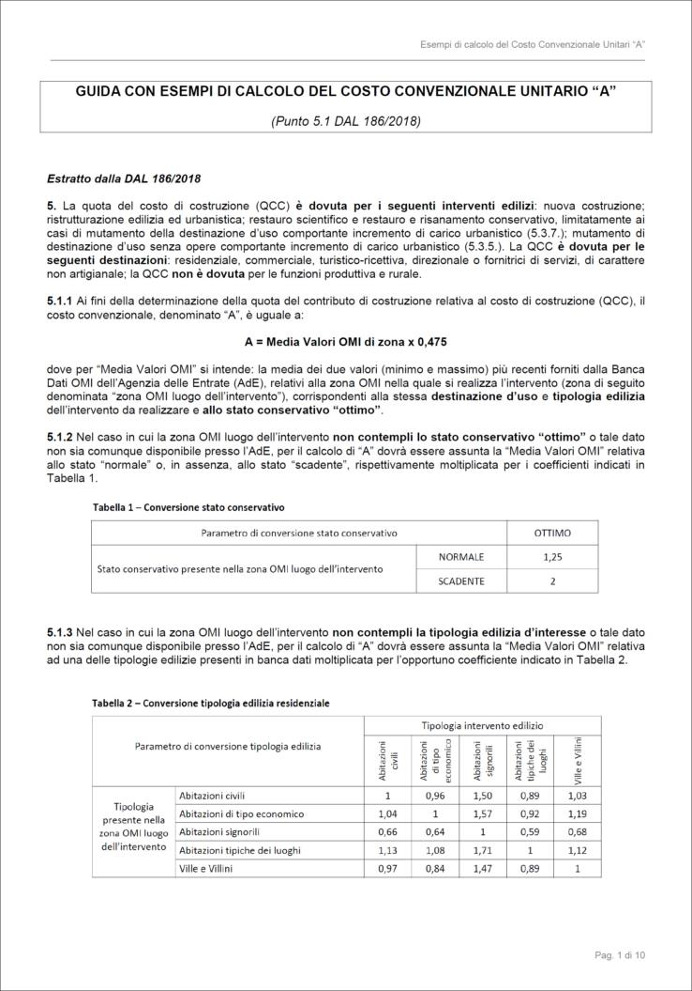
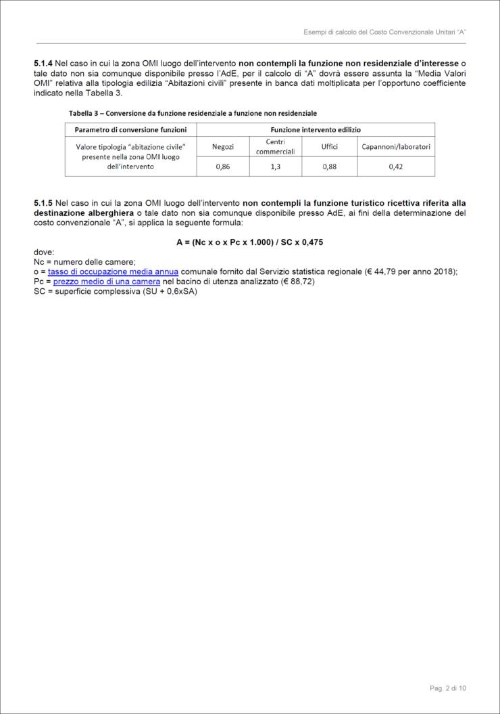
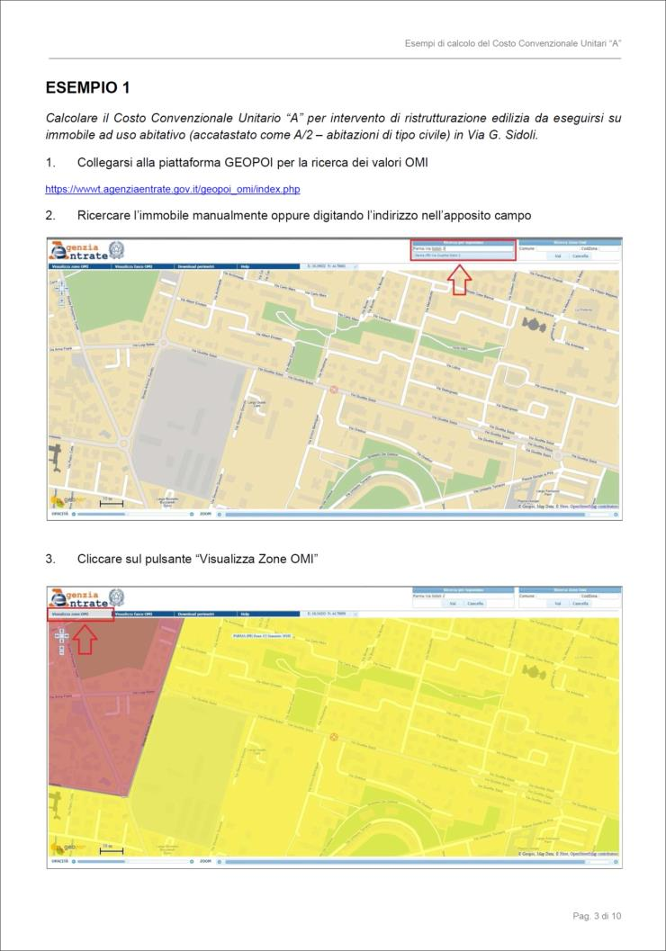
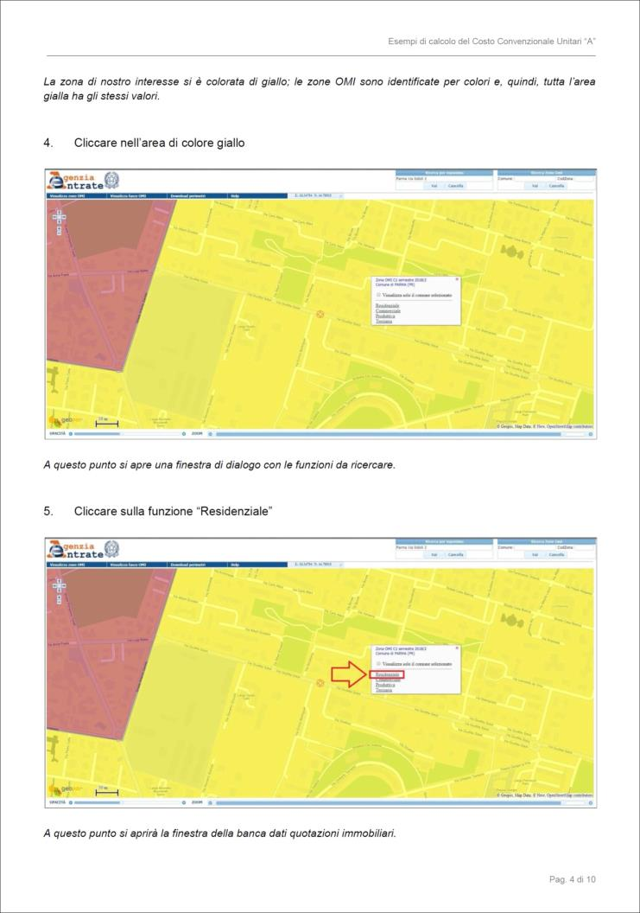
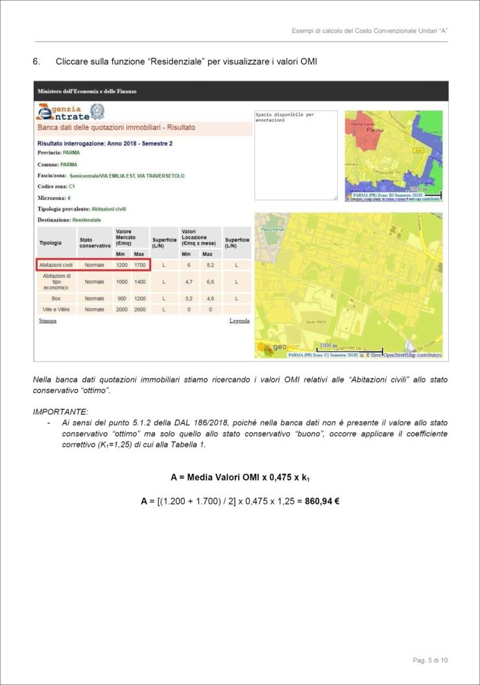
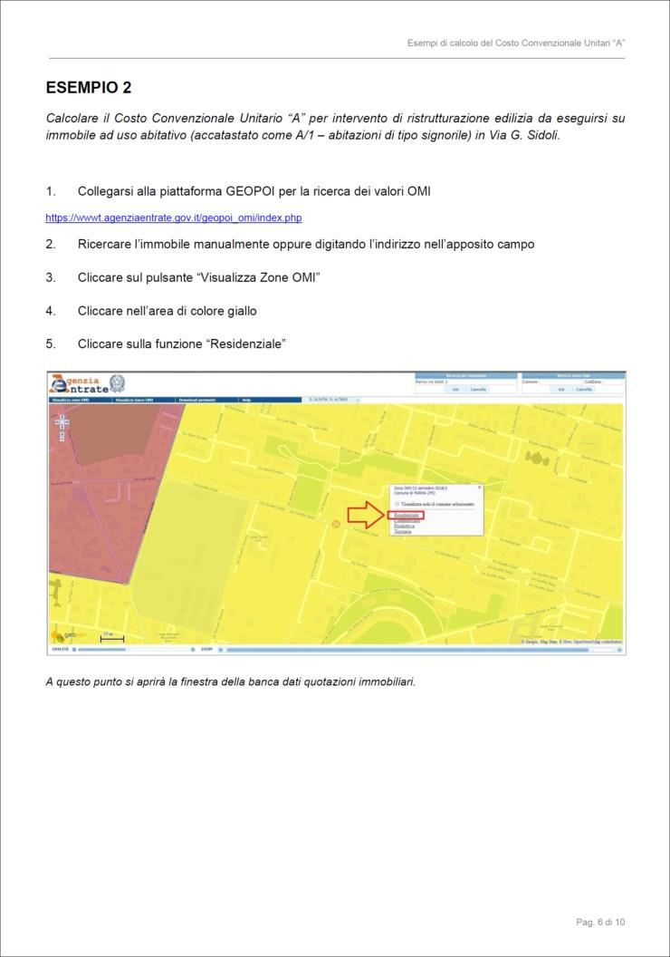
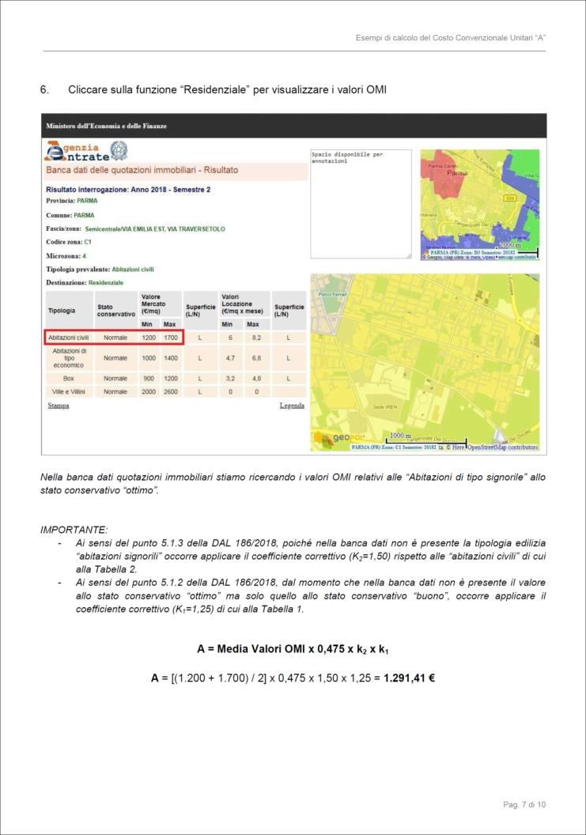
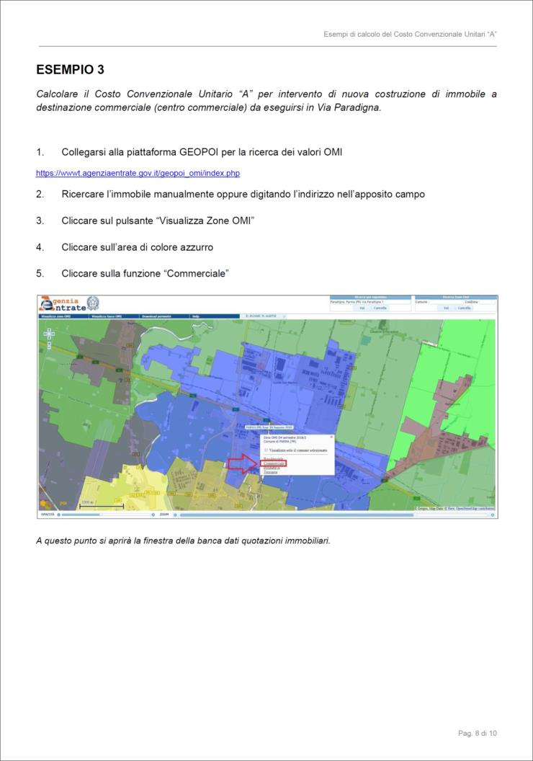
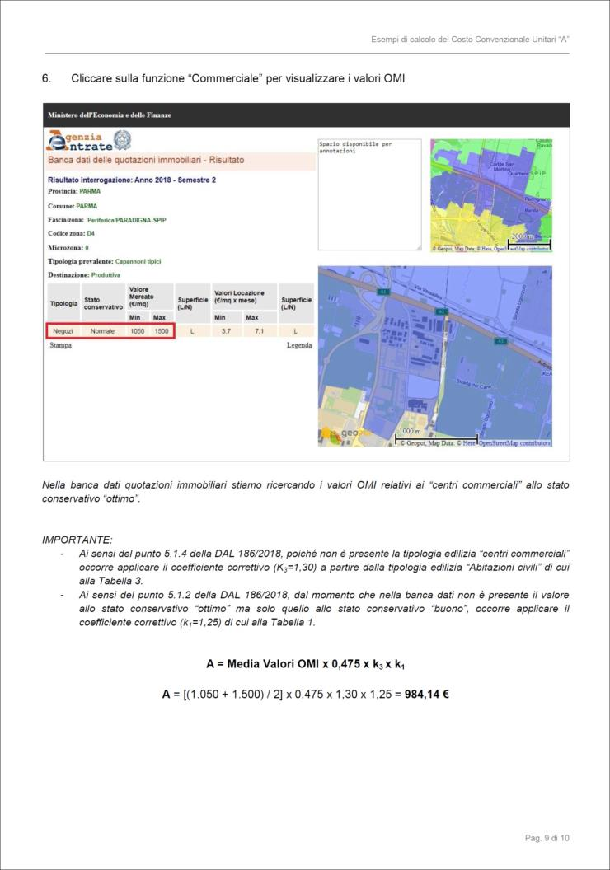

Attenzione: i coefficienti correttivi "k" sono stati modificati con DGR 767/2022, tuttavia la metodologia di calcolo non cambia

